matrice
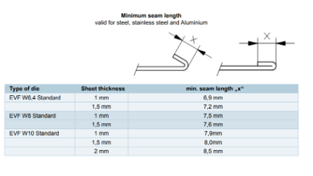
Názov nástroja | Min. rameno | Zadané rameno | Vyhovuje?
EV/S-W5/90° | 3.8 | 15 | TRUE
EV/S-W5/84° | 3.8 | 15 | TRUE
EV/S-W5/30° R2 | 4.9 | 15 | TRUE
EV/S-W5/30° | 4.1 | 15 | TRUE
EV/S-W4/30° | 3.3 | 15 | TRUE
EV/S-W4/84° | 3.1 | 15 | TRUE
EV/S-W4/90° | 3.1 | 15 | TRUE
EV001 30° (W6) | 4.8 | 15 | TRUE
EV001/H 30° (W6) | 4.8 | 15 | TRUE
EV001 R3 30° (W6) | 6.4 | 15 | TRUE
EV001/S 30° (W6) | 4.8 | 15 | TRUE
EV W6/84° | 4.5 | 15 | TRUE
EV/H W6/84° | 4.5 | 15 | TRUE
EV/S W6/84° | 4.5 | 15 | TRUE
EV020 86° (W6) | 4.5 | 15 | TRUE
EV020/S 86° (W6) | 4.5 | 15 | TRUE
EV040 90° (W6) | 4.5 | 15 | TRUE
EV040/S 90° | 4.5 | 15 | TRUE
EV002 30° (W8) | 6.3 | 15 | TRUE
EV002/H 30° (W8) | 6.3 | 15 | TRUE
EV002 R3 30° (W8) | 8 | 15 | TRUE
EV002/S 30° (W8) | 6.3 | 15 | TRUE
EV W8/84° | 5.7 | 15 | TRUE
EV/H W8/84° | 5.7 | 15 | TRUE
EV/S W8/84° | 5.7 | 15 | TRUE
EV021 86° (W8) | 5.7 | 15 | TRUE
EV021/S 86° (W8) | 5.7 | 15 | TRUE
EV041 90° (W8) | 5.7 | 15 | TRUE
EV041/S 90° (W8) | 5.7 | 15 | TRUE
KEV W8/30° | 7.6 | 15 | TRUE
RB 200 (W8) | 6.1 | 15 | TRUE
EV003 30° (W10) | 8.7 | 15 | TRUE
EV004 30° (W12) | 9.3 | 15 | TRUE
EV004/H 30° (W12) | 9.3 | 15 | TRUE
EV004 R3 30° (W12) | 10.3 | 15 | TRUE
EV004/S 30° (W12) | 9.3 | 15 | TRUE
EV W12/84° (W12) | 8.2 | 15 | TRUE
EV/H W12/84° (W12) | 8.2 | 15 | TRUE
EV/S W12/84° | 8.2 | 15 | TRUE
EV023 86° (W12) | 8.2 | 15 | TRUE
EV023/S 86° (W12) | 8.2 | 15 | TRUE
EV043 90° (W12) | 8.2 | 15 | TRUE
EV043/S 90° (W12) | 8.2 | 15 | TRUE
RBK 300 (W12) | 10.5 | 15 | TRUE
RB 300 (W12) | 8.5 | 15 | TRUE
KEV W12/30° (W14) | 10.5 | 15 | TRUE
EV/S W14/84° | 10.3 | 15 | TRUE
EV005 30° (W16) | 12.1 | 15 | TRUE
EV005/H 30° (W16) | 12.1 | 15 | TRUE
EV005 R3 30° (W16) | 13.5 | 15 | TRUE
KEV W16/30° | 12.8 | 15 | TRUE
EV W16/84° | 11.1 | 15 | TRUE
EV/H W16/84° | 11.1 | 15 | TRUE
EV044 90° (W16) | 11 | 15 | TRUE
EV024 86° (W16) | 11 | 15 | TRUE
RB 400 (W16) | 13.2 | 15 | TRUE
EV006 30° (W20) | 15.7 | 15 | FALSE
EV006/H 30° (W20) | 15.7 | 15 | FALSE
KEV W20/30° | 15.2 | 15 | FALSE
EV025 86° (W20) | 15.2 | 15 | FALSE
EV W20/84° | 14.5 | 15 | TRUE
EV/H W20/84° | 14.5 | 15 | TRUE
EV007 30° (W24) | 19.1 | 15 | FALSE
EV007/H 30° (W24) | 19.1 | 15 | FALSE
KEV W24/30° | 17.3 | 15 | FALSE
EV026 86° (W24) | 17.3 | 15 | FALSE
EV W24/80° | 19 | 15 | FALSE
EV/H W24/84° | 19 | 15 | FALSE
RB 500 (W24) | 18.3 | 15 | FALSE
EV W30/30° R3 | 23 | 15 | FALSE
EV027 86° (W30) | 23 | 15 | FALSE
EV W30/80° | 23.7 | 15 | FALSE
EV/H W30/80° | 23.7 | 15 | FALSE
RB 600 (W30) | 23.5 | 15 | FALSE
EV W40/30° | 31.5 | 15 | FALSE
EV028 86° (W40) | 31.5 | 15 | FALSE
EV W40/80° | 29.8 | 15 | FALSE
EV/H W40/80° | 29.8 | 15 | FALSE

Max. dovol. zaťaženie
Materiál | OCEĽ | 400 N/mm2 |  |  |  |  |  |  |  |  |  |  |  |  |  |  | Maximálne dovolené zaťaženie stroja |  |  |  |  |  |  | max.hr.pl.
hr. plechu: |  | 1.25 |  |  |  |  |  |  |  |  |  |  | Dostupné matrice v FC |  |  |  | Trumabend V130 |  | 3 m | 130 ton | Matrica | šírka | rádius Ri | RAL, čierny, pozink | AKC | Materiál
 |  |  |  |  |  |  |  |  |  |  |  |  |  |  |  |  | Trumabend V5050 |  | 1 m | 50 ton | Výber matrice | 0 | 0 | 0 | 0
w | 6 | 8 | 10 | 12 | 16 | 20 | 24 | 30 | 40 | 50 | 60 | 70 | 80 | 90 | 100 | 120 | Amada PROMECAM |  | 4 m | 125 ton | Trumpf W6 30° | 20 | 1 | 1.5 | 1.2 | 11373; POZINK, AKC
b | 4.5 | 6.3 | 9.5 | 9 | 12 | 16 | 19.1 | 22.5 | 30 | 37.5 | 45 | 52.5 | 60 | 67.5 | 75 | 90 |  |  |  |  | Ursviken W6 30° | 12 | 1 | 1.2 | 1 | 11373; POZINK, AKC
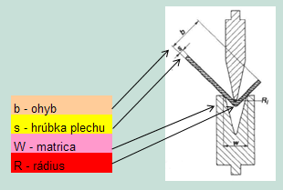
s Ri | 0.9 | 1.4 | 1.9 | 1.9 | 2.6 | 3.2 | 3.9 | 4 | 5.1 | 6.3 | 7.7 | 9.1 | 10.1 | 12 | 12.9 | 15.7 |  |  |  |  | Trumpf W8 30° | 20 | 1.3 | 1.5 | 1.5 | 11373; POZINK, AKC
0.75 | 64 | 46 | 36 | 30 |  |  |  |  |  |  |  |  |  |  |  |  |  |  |  |  | Amada W8 30° | 32 | 1.3 | 1.5 | 1.5 | 11373; POZINK, AKC
1 | 131 | 91 | 70 | 57 | 41 |  |  |  |  |  |  |  |  |  |  |  |  |  |  |  | Trumpf W10 30° | 20 | 1.6 | 2 | 2 | 11373; POZINK, AKC
1.25 | 204 | 142 | 109 | 88 | 64 | 50 |  |  |  |  |  |  |  |  |  |  |  |  |  |  | Amada W12 30° | 36 | 1.9 | 2.5 | 2 | 11373; POZINK, AKC
1.5 | 294 | 204 | 157 | 127 | 92 | 72 |  |  |  |  |  |  |  |  |  |  |  |  |  |  | Amada W12 88° | 15 | 1.9 | 2.5 | 2 | 11373; POZINK, AKC
1.75 |  | 278 | 213 | 173 | 126 | 99 | 81 |  |  |  |  |  |  |  |  |  |  |  |  |  | Trumpf W20 30° | 35 | 3.2 | 4 | 3 | 11373; POZINK, AKC
2 |  |  | 279 | 226 | 164 | 129 | 106 |  |  |  |  |  |  |  |  |  |  |  |  |  | Amada W20 88° | 24 | 3.2 | 4 | 3 | 11373; POZINK;AKC
2.5 |  |  |  | 353 | 256 | 201 | 166 | 131 |  |  |  |  |  |  |  |  |  |  |  |  | Trumpf W24 30° | 40 | 3.8 | 4.5 | 4 | 11373; POZINK;AKC, otlačený povrch po ohraňovaní
3 |  |  |  |  | 369 | 290 | 238 | 188 | 140 |  |  |  |  |  |  |  |  |  |  |  | Trumpf W40 40° | 50 | 6.4 | 6 | 5 | 11373; POZINK;AKC, otlačený povrch po ohraňovaní
3.5 |  |  |  |  | 503 | 394 | 325 | 256 | 190 | 151 |  |  |  |  |  |  |  |  |  |  | Trumpf W50 80° | 65 | 8 | 6 | 6 | Len AKC
4 |  |  |  |  |  | 515 | 424 | 335 | 248 | 197 | 163
4.5 |  |  |  |  |  |  | 537 | 424 | 314 | 249 | 207 | 177
5 |  |  |  |  |  |  |  | 523 | 388 | 308 | 255 | 218 | 190
6 |  |  |  |  |  |  |  | 754 | 558 | 443 | 368 | 314 | 274 | 243 |  |  |  |  |  |  | do 25 mm | v priemere: d = (2t + r)+t - na vonkajší rozmer
7 |  |  |  |  |  |  |  |  | 760 | 604 | 501 | 428 | 373 | 331 | 297 |  |  |  |  |  | nad 25 mm | v priemere: d = (2,5t + r)+t - na vonkajší rozmer
8 |  |  |  |  |  |  |  |  |  | 864 | 705 | 595 | 515 | 454 | 406 | 335 | Dostupné matrice v FC
Trumpf W6 30°
Ursviken W6,8,10 30°
10 |  |  |  |  |  |  |  |  |  |  |  | 930 | 805 | 710 | 634 | 523 |  |  |  |  | d = minimálna vzdialenosť
12 |  |  |  |  |  |  |  |  |  |  |  |  | 1159 | 1022 | 914 | 754 |  |  |  |  | t = hrúbka materiálu
Trumpf W8 30°
 |  |  |  |  |  |  |  |  |  |  |  |  |  |  |  |  |  |  |  |  | r = polomer ohybu
Amada W8-12 30°
Materiál | AKC | 700 N/mm2 |  |  |  |  |  |  |  |  |  |  | - optimálne zaťaženie /1bm
Trumpf W10 30°
 |  |  |  |  |  |  |  |  |  |  |  |  |  |  |  |  |  |  |  |  | Áno
Amada W12-20 88°
w | 6 | 8 | 10 | 12 | 16 | 20 | 24 | 30 | 40 | 50 | 60 | 70 | 80 | 90 | 100 | 120 |  |  |  |  | Nie
Trumpf W20 30°
b | 4.5 | 6.3 | 9.5 | 9 | 12 | 16 | 19.1 | 22.5 | 30 | 37.5 | 45 | 52.5 | 60 | 67.5 | 75 | 90 |  |  |  |  | 65
Trumpf W24 30°
s Ri | 0.8 | 2 | 2.3 | 2.3 | 3.5 | 3.9 | 5.3 | 5.4 | 7.9 | 8.5 | 10.4 | 12.1 | 13.8 | 15.5 | 17.9 | 20.7
0.75 | 99 | 72 | 56 | 46 |  |  |  |  |  |  |  |  |  |  |  |  |  |  |  |  | R20 | Poč. ks | L
Trumpf W40 40°
1 | 203 | 141 | 108 | 88 | 64 |  |  |  |  |  |  |  |  |  |  |  |  |  |  |  | 500 | 4 | 2000
1.25 | 317 | 221 | 169 | 137 | 100 | 78 |  |  |  |  |  |  |  |  |  |  |  |  |  |  | 300 | 1 | 300
Trumpf W50 80°
1.5 |  | 318 | 244 | 198 | 144 | 113 |  |  |  |  |  |  |  |  |  |  |  |  |  |  | 200 | 2 | 400
1.75 |  | 433 | 332 | 269 | 195 | 153 | 126 |  |  |  |  |  |  |  |  |  |  |  |  |  | 100 | 3 | 300
2 |  |  | 434 | 352 | 255 | 200 | 165 |  |  |  |  |  |  |  |  |  |  |  |  |  | 50 | 1 | 50
2.5 |  |  |  | 550 | 399 | 313 | 258 | 204 |  |  |  |  |  |  |  |  |  |  |  |  | 45 | 1 | 45
3 |  |  |  |  | 574 | 451 | 371 | 293 | 217 |  |  |  |  |  |  |  | Min Z ohyb | 12.9 | mm |  | 40 | 1 | 40
3.5 |  |  |  |  | 782 | 614 | 505 | 399 | 296 | 235 |  |  |  |  |  |  | Materiál: | RAL, čierny, pozink |  | Max.hr. | 35 | 1 | 35
4 |  |  |  |  |  | 801 | 660 | 521 | 386 | 307 | 254 |  |  |  |  |  | hr. plechu: | Matrica |  | plechu | 30 | 1 | 30
4.5 |  |  |  |  |  |  | 835 | 660 | 489 | 388 | 322 | 275 |  |  |  |  | 1.25 | Trumpf W8 30° |  | 1.5 | 25 | 2 | 50
5 |  |  |  |  |  |  |  | 814 | 603 | 479 | 397 | 339 | 296 |  |  |  | Min. vzdialenosť diery od ohybu: |  |  |  |  | Celková dĺžka | 3250
6 |  |  |  |  |  |  |  |  | 869 | 690 | 572 | 489 | 426 | 378 |  |  | Ø diery: | do 25 mm |  | 5.05
7 |  |  |  |  |  |  |  |  |  | 393 | 779 | 665 | 580 | 515 | 463 |  |  |  |  |  | R10
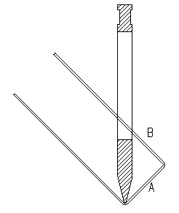
8 |  |  |  |  |  |  |  |  |  | 1344 | 1096 | 926 | 801 | 706 | 632 | 521 |  |  |  |  | 500 | 1 | 500
10 |  |  |  |  |  |  |  |  |  |  |  | 1447 | 1252 | 1104 | 987 | 814 |  |  |  |  | 300 | 1 | 300
12 |  |  |  |  |  |  |  |  |  |  |  |  | 1803 | 1590 | 1421 | 1172 |  |  |  |  | 200 | 2 | 400
 |  |  |  |  |  |  |  |  |  |  |  |  |  |  |  |  |  |  |  |  | 100 | 3 | 300
 |  | N/mm2 | L | ton |  |  |  |  |  |  |  |  | - optimálne zaťaženie /1bm |  |  |  |  |  | Hr. plechu | 1 | 50 | 1 | 50
 |  | 0 | 0 | 0 |  |  |  |  |  |  |  |  |  |  |  |  |  |  | min.A | 57.5 | 45 | 1 | 45
 |  |  |  |  |  |  |  |  |  |  |  |  |  |  |  |  |  |  | A | 60 | 40 | 1 | 40
Odvetrávací nástroj - nábeh=18mm a potom každých 2mm úder |  |  |  |  |  |  |  |  |  |  |  |  |  |  |  |  |  |  | B | 25 | 35 | 1 | 35
 |  |  |  |  |  |  |  |  |  |  |  |  |  |  |  |  |  |  |  |  | 30 | 1 | 30
Dĺžka prelisu |  |  |  |  |  |  |  |  |  |  |  |  |  |  |  |  |  |  | Vyrobitelné | Áno | 25 | 2 | 50
120 |  |  |  |  |  |  |  |  |  |  |  |  |  |  |  |  |  |  | Max. dĺžka | 300 mm |  | Celková dĺžka | 1750
Počet úderov
52.0

vypočet tolerancii
Číslo | Názov | Nominálna hodnota (X) | Tolerancia (±T) | Dolná hranica | Horná hranica | Metóda | Nominal | ± Tolerancia | Min | Max | Štandardná odchýlka (σ) | Sigma Level (Z) | Poznámka | Tolerancia výstupu (T) | σ výstupu (RSS σ) | Sigma Level (Z) | Výťažnosť (%)
1 | Podložka | 10 | 0.1 | 9.9 | 10.1 | Worst Case | 45 | 0.45 | 44.55 | 45.45 | 0.15545631755 | 0.6432675209 | Z ≈ počet σ do tolerancie (napr. Z=6 → 6σ proces) | 0.300 | 0.26925824036 | 1.1141720291 | 86.74%
2 | Hriadeľ | 20 | 0.2 | 19.8 | 20.2 | RSS | 45 | 0.26925824036 | 44.73074176 | 45.26925824
3 | Kryt | 15 | 0.15 | 14.85 | 15.15 | Cpk-based RSS (Cpk=1.33) | 45 | 0.20244980478 | 44.797550195 | 45.202449805

 | 1 | 2 | 3 | C
 | 9.98 | 20.00 | 15.02 | 14.97
 | 9.98 | 19.89 | 14.98 | 14.89
 | 10.05 | 20.03 | 14.93 | 15.16
 | 10.02 | 19.99 | 14.97 | 15.05
 | 9.95 | 19.97 | 15.03 | 14.89
 | 10.00 | 19.92 | 14.97 | 14.95
 | 10.06 | 20.00 | 14.93 | 15.14
 | 10.03 | 20.08 | 14.97 | 15.13
 | 9.99 | 19.98 | 14.99 | 14.99
 | 10.03 | 20.11 | 14.97 | 15.17
 | 9.98 | 19.87 | 14.99 | 14.85
 | 9.95 | 20.08 | 15.10 | 14.94
 | 10.03 | 19.97 | 15.02 | 14.98
 | 9.97 | 19.96 | 14.96 | 14.97
 | 10.04 | 19.97 | 15.06 | 14.96
 | 10.05 | 20.06 | 15.02 | 15.10
 | 9.98 | 20.05 | 15.05 | 14.98
 | 10.03 | 20.01 | 14.99 | 15.05
 | 9.96 | 19.96 | 14.97 | 14.95
 | 9.98 | 20.02 | 14.98 | 15.02
 | 10.03 | 19.95 | 14.98 | 15.00
 | 10.01 | 20.06 | 14.98 | 15.09
priemer: | 10.01 | 20.00 | 14.99 | 15.01
Štandardná odchýlka: | 0.035 | 0.061 | 0.039 | 0.088
Percentil 5% | 9.9517719388 | 19.892074643 | 14.929359011 | 14.890894622
Percentil 95% | 10.054445197 | 20.082480085 | 15.062770481 | 15.157114484

ohyb
hrubka | polomer R | uhol | k faktor | L1 | L2 | L dlzka
1.4373571992 | 1.2394020915 | #VALUE! | 0.46700502376 | #VALUE! | #VALUE! | #VALUE!
1.4685272686 | 1.2151335365 | #VALUE! | 0.42642936718 | #VALUE! | #VALUE! | #VALUE!
1.4452706008 | 1.122748026 | #VALUE! | 0.47039035279 | #VALUE! | #VALUE! | #VALUE!
1.5510348027 | 1.2855479807 | #VALUE! | 0.43094464745 | #VALUE! | #VALUE! | #VALUE!
1.4473928465 | 1.1508246864 | #VALUE! | 0.4010407184 | #VALUE! | #VALUE! | #VALUE!
1.5769612366 | 1.2653152163 | #VALUE! | 0.46710794644 | #VALUE! | #VALUE! | #VALUE!
1.5633559947 | 1.3128996172 | #VALUE! | 0.465676238 | #VALUE! | #VALUE! | #VALUE!
1.4498813993 | 1.2637847002 | #VALUE! | 0.4465168192 | #VALUE! | #VALUE! | #VALUE!
1.5590474374 | 1.2847129811 | #VALUE! | 0.46951504154 | #VALUE! | #VALUE! | #VALUE!
1.4808242512 | 1.2517341197 | #VALUE! | 0.45161470061 | #VALUE! | #VALUE! | #VALUE!
1.4832617409 | 1.3219205285 | #VALUE! | 0.45413623508 | #VALUE! | #VALUE! | #VALUE!
1.5422267712 | 1.2810288385 | #VALUE! | 0.44780760566 | #VALUE! | #VALUE! | #VALUE!
1.574991461 | 1.1809253924 | #VALUE! | 0.42060041918 | #VALUE! | #VALUE! | #VALUE!
1.5287442283 | 1.147305864 | #VALUE! | 0.43929979455 | #VALUE! | #VALUE! | #VALUE!
1.4727545101 | 1.1927015733 | #VALUE! | 0.47158600568 | #VALUE! | #VALUE! | #VALUE!
1.5498017069 | 1.2511690077 | #VALUE! | 0.42922739266 | #VALUE! | #VALUE! | #VALUE!
1.5396930769 | 1.3289824501 | #VALUE! | 0.42707716506 | #VALUE! | #VALUE! | #VALUE!
1.4413722758 | 1.245266011 | #VALUE! | 0.37238330367 | #VALUE! | #VALUE! | #VALUE!
1.5278154391 | 1.3949963095 | #VALUE! | 0.4412289073 | #VALUE! | #VALUE! | #VALUE!
1.5200999792 | 1.3794384152 | #VALUE! | 0.40853190433 | #VALUE! | #VALUE! | #VALUE!
1.5252676828 | 1.1521641092 | #VALUE! | 0.46296486605 | #VALUE! | #VALUE! | #VALUE!
1.4901344861 | 1.3098170577 | #VALUE! | 0.4491518941 | #VALUE! | #VALUE! | #VALUE!
1.5040484711 | 1.2535141253 | #VALUE! | 0.4482989398 | #VALUE! | #VALUE! | #VALUE!
1.494340604 | 1.3396205969 | #VALUE! | 0.44292659191 | #VALUE! | #VALUE! | #VALUE!
1.5300780948 | 1.0804655425 | #VALUE! | 0.43524811295 | #VALUE! | #VALUE! | #VALUE!
1.4895451061 | 1.1403084521 | #VALUE! | 0.45903886354 | #VALUE! | #VALUE! | #VALUE!
1.4475550692 | 1.1766009188 | #VALUE! | 0.41795083436 | #VALUE! | #VALUE! | #VALUE!
1.5072429266 | 1.2350674228 | #VALUE! | 0.46233290201 | #VALUE! | #VALUE! | #VALUE!
1.5521721377 | 1.4063644911 | #VALUE! | 0.44444723118 | #VALUE! | #VALUE! | #VALUE!
1.4372644836 | 1.1447296636 | #VALUE! | 0.44424546752 | #VALUE! | #VALUE! | #VALUE!
1.5013786172 | 1.1417554403 | #VALUE! | 0.40099250871 | #VALUE! | #VALUE! | #VALUE!
1.4859628019 | 1.3257738788 | #VALUE! | 0.44638458988 | #VALUE! | #VALUE! | #VALUE!
1.4394545455 | 1.6021474693 | #VALUE! | 0.46694980046 | #VALUE! | #VALUE! | #VALUE!
1.3908155764 | 1.2623643655 | #VALUE! | 0.46701647106 | #VALUE! | #VALUE! | #VALUE!
1.5462043202 | 1.310007212 | #VALUE! | 0.43051960485 | #VALUE! | #VALUE! | #VALUE!
1.417046285 | 1.3706831609 | #VALUE! | 0.43587166667 | #VALUE! | #VALUE! | #VALUE!
1.4697864857 | 1.2890159304 | #VALUE! | 0.4559123039 | #VALUE! | #VALUE! | #VALUE!
1.4562225262 | 1.1022241135 | #VALUE! | 0.42362517385 | #VALUE! | #VALUE! | #VALUE!
1.5672562375 | 1.2844299403 | #VALUE! | 0.44644382172 | #VALUE! | #VALUE! | #VALUE!
1.4796203347 | 1.2480101683 | #VALUE! | 0.44753400667 | #VALUE! | #VALUE! | #VALUE!
1.4231454557 | 1.3514090624 | #VALUE! | 0.44055948107 | #VALUE! | #VALUE! | #VALUE!
1.4998845015 | 1.3319464129 | #VALUE! | 0.42375455855 | #VALUE! | #VALUE! | #VALUE!
1.5144615413 | 1.2842819602 | #VALUE! | 0.44256200097 | #VALUE! | #VALUE! | #VALUE!
1.5375106576 | 1.422679033 | #VALUE! | 0.4198161056 | #VALUE! | #VALUE! | #VALUE!
1.5393038067 | 1.2683109094 | #VALUE! | 0.44425555662 | #VALUE! | #VALUE! | #VALUE!
1.4836438239 | 1.1968777079 | #VALUE! | 0.47437294687 | #VALUE! | #VALUE! | #VALUE!
1.5871227047 | 1.5810018894 | #VALUE! | 0.44177052029 | #VALUE! | #VALUE! | #VALUE!
1.4991898583 | 1.0443625046 | #VALUE! | 0.44657082666 | #VALUE! | #VALUE! | #VALUE!
1.503608687 | 1.3254630223 | #VALUE! | 0.43404586975 | #VALUE! | #VALUE! | #VALUE!
1.5799820123 | 1.3139546893 | #VALUE! | 0.44876989872 | #VALUE! | #VALUE! | #VALUE!
1.4807559807 | 1.1537730259 | #VALUE! | 0.45126852722 | #VALUE! | #VALUE! | #VALUE!
1.5336747633 | 1.375601853 | #VALUE! | 0.41656843801 | #VALUE! | #VALUE! | #VALUE!
1.4728559085 | 1.3231447345 | #VALUE! | 0.44727920749 | #VALUE! | #VALUE! | #VALUE!
1.5266531827 | 1.3757908739 | #VALUE! | 0.43987271708 | #VALUE! | #VALUE! | #VALUE!
1.4850122169 | 1.1844996524 | #VALUE! | 0.43545691507 | #VALUE! | #VALUE! | #VALUE!
1.5278699053 | 1.1738868514 | #VALUE! | 0.44270462319 | #VALUE! | #VALUE! | #VALUE!
1.4721893336 | 1.1753061675 | #VALUE! | 0.45595128638 | #VALUE! | #VALUE! | #VALUE!
1.5595757882 | 1.2908877847 | #VALUE! | 0.42603779579 | #VALUE! | #VALUE! | #VALUE!
1.4463462101 | 1.2343622758 | #VALUE! | 0.42099087857 | #VALUE! | #VALUE! | #VALUE!
1.5383035292 | 1.2616390835 | #VALUE! | 0.43100187733 | #VALUE! | #VALUE! | #VALUE!
1.4633240415 | 1.2329122367 | #VALUE! | 0.48695241923 | #VALUE! | #VALUE! | #VALUE!
1.5371665614 | 1.2154130197 | #VALUE! | 0.46347421043 | #VALUE! | #VALUE! | #VALUE!
1.518432708 | 1.0747032591 | #VALUE! | 0.43903268183 | #VALUE! | #VALUE! | #VALUE!
1.3885617858 | 1.3430835703 | #VALUE! | 0.48955899232 | #VALUE! | #VALUE! | #VALUE!
1.481522015 | 1.2226718509 | #VALUE! | 0.45147703374 | #VALUE! | #VALUE! | #VALUE!
1.5262846191 | 1.2996403412 | #VALUE! | 0.44848644621 | #VALUE! | #VALUE! | #VALUE!
1.5544437757 | 1.440803331 | #VALUE! | 0.43860492848 | #VALUE! | #VALUE! | #VALUE!
1.4455318193 | 1.2948222086 | #VALUE! | 0.42172307523 | #VALUE! | #VALUE! | #VALUE!
1.5056656642 | 1.1949505742 | #VALUE! | 0.44642660217 | #VALUE! | #VALUE! | #VALUE!
1.4967723821 | 1.2763206087 | #VALUE! | 0.42088622647 | #VALUE! | #VALUE! | #VALUE!
1.5690858095 | 1.3821368606 | #VALUE! | 0.43611371529 | #VALUE! | #VALUE! | #VALUE!
1.5067665865 | 1.3646146832 | #VALUE! | 0.46200869039 | #VALUE! | #VALUE! | #VALUE!
1.4457977808 | 1.2866474426 | #VALUE! | 0.44556855708 | #VALUE! | #VALUE! | #VALUE!
1.4765377834 | 1.2146873941 | #VALUE! | 0.47045309269 | #VALUE! | #VALUE! | #VALUE!
1.5151781858 | 1.3001143684 | #VALUE! | 0.42771069545 | #VALUE! | #VALUE! | #VALUE!
1.4629389017 | 1.1688192552 | #VALUE! | 0.4493039637 | #VALUE! | #VALUE! | #VALUE!
1.4556148284 | 1.2262204626 | #VALUE! | 0.44705721838 | #VALUE! | #VALUE! | #VALUE!
1.4451235424 | 1.2285517992 | #VALUE! | 0.43470354202 | #VALUE! | #VALUE! | #VALUE!
1.4650451852 | 1.174062798 | #VALUE! | 0.45661852176 | #VALUE! | #VALUE! | #VALUE!
1.5429968331 | 1.2532496772 | #VALUE! | 0.44138236226 | #VALUE! | #VALUE! | #VALUE!
1.544366452 | 1.2523440935 | #VALUE! | 0.46882121919 | #VALUE! | #VALUE! | #VALUE!
1.5278900778 | 1.4719553893 | #VALUE! | 0.43380415608 | #VALUE! | #VALUE! | #VALUE!
1.4976939248 | 1.317330364 | #VALUE! | 0.44497823753 | #VALUE! | #VALUE! | #VALUE!
1.5328200768 | 1.298753806 | #VALUE! | 0.45079850339 | #VALUE! | #VALUE! | #VALUE!
1.4627943898 | 1.3319225405 | #VALUE! | 0.43915255384 | #VALUE! | #VALUE! | #VALUE!
1.5214149383 | 1.1340181734 | #VALUE! | 0.42593629869 | #VALUE! | #VALUE! | #VALUE!
1.4273202445 | 1.3941013105 | #VALUE! | 0.44076310448 | #VALUE! | #VALUE! | #VALUE!
1.4162247992 | 1.3598796521 | #VALUE! | 0.47629301158 | #VALUE! | #VALUE! | #VALUE!
1.5071154618 | 1.3231645248 | #VALUE! | 0.434661596 | #VALUE! | #VALUE! | #VALUE!
1.4508460285 | 1.3462042975 | #VALUE! | 0.42590354965 | #VALUE! | #VALUE! | #VALUE!
1.4000516589 | 1.3088344231 | #VALUE! | 0.41888996439 | #VALUE! | #VALUE! | #VALUE!
1.5067875154 | 1.3327568867 | #VALUE! | 0.44954188992 | #VALUE! | #VALUE! | #VALUE!
1.5211989804 | 1.1769321365 | #VALUE! | 0.4615237794 | #VALUE! | #VALUE! | #VALUE!
1.5235261949 | 1.5047433682 | #VALUE! | 0.44891830277 | #VALUE! | #VALUE! | #VALUE!
1.477222327 | 1.4774538158 | #VALUE! | 0.47104635092 | #VALUE! | #VALUE! | #VALUE!
1.4839828229 | 1.3351584137 | #VALUE! | 0.41343281364 | #VALUE! | #VALUE! | #VALUE!
1.5379356557 | 1.2168261997 | #VALUE! | 0.46359470677 | #VALUE! | #VALUE! | #VALUE!
1.4646310932 | 1.3130623114 | #VALUE! | 0.42544061888 | #VALUE! | #VALUE! | #VALUE!
1.490393036 | 1.3578123947 | #VALUE! | 0.45376319172 | #VALUE! | #VALUE! | #VALUE!
1.50171384 | 1.1375903897 | #VALUE! | 0.46125881849 | #VALUE! | #VALUE! | #VALUE!
1.5921042203 | 1.2673439401 | #VALUE! | 0.43228961062 | #VALUE! | #VALUE! | #VALUE!
1.4597534408 | 1.2983809734 | #VALUE! | 0.47515676069 | #VALUE! | #VALUE! | #VALUE!
1.5619992073 | 1.3149787835 | #VALUE! | 0.44656107777 | #VALUE! | #VALUE! | #VALUE!
1.4950509603 | 1.3039463786 | #VALUE! | 0.45369694449 | #VALUE! | #VALUE! | #VALUE!
1.5262711267 | 1.3216394769 | #VALUE! | 0.48495229305 | #VALUE! | #VALUE! | #VALUE!
1.4432059897 | 1.3189227392 | #VALUE! | 0.46979026939 | #VALUE! | #VALUE! | #VALUE!
1.494428594 | 1.3848607056 | #VALUE! | 0.46925691574 | #VALUE! | #VALUE! | #VALUE!
1.5578218204 | 1.4345302965 | #VALUE! | 0.43397752263 | #VALUE! | #VALUE! | #VALUE!
1.4681691741 | 1.1318904928 | #VALUE! | 0.47842018721 | #VALUE! | #VALUE! | #VALUE!
1.4223612521 | 1.1713795724 | #VALUE! | 0.43231333275 | #VALUE! | #VALUE! | #VALUE!
1.596729227 | 1.2009102272 | #VALUE! | 0.45326273908 | #VALUE! | #VALUE! | #VALUE!
1.4533597565 | 1.3196731427 | #VALUE! | 0.43199459277 | #VALUE! | #VALUE! | #VALUE!
1.5461091902 | 1.3213434081 | #VALUE! | 0.43294567855 | #VALUE! | #VALUE! | #VALUE!
1.4794769429 | 1.208744083 | #VALUE! | 0.43818696112 | #VALUE! | #VALUE! | #VALUE!
1.4722422507 | 1.3526382998 | #VALUE! | 0.45953399385 | #VALUE! | #VALUE! | #VALUE!
1.5230269028 | 1.1860441278 | #VALUE! | 0.45758115676 | #VALUE! | #VALUE! | #VALUE!
1.4915689002 | 1.1855403242 | #VALUE! | 0.44352534585 | #VALUE! | #VALUE! | #VALUE!
1.5223550073 | 1.1108422216 | #VALUE! | 0.44170746736 | #VALUE! | #VALUE! | #VALUE!
1.5033200061 | 1.2332070719 | #VALUE! | 0.45920604454 | #VALUE! | #VALUE! | #VALUE!
1.5780689993 | 1.2023525329 | #VALUE! | 0.4721774613 | #VALUE! | #VALUE! | #VALUE!
1.5078483891 | 1.5002742884 | #VALUE! | 0.47124161824 | #VALUE! | #VALUE! | #VALUE!
1.6026674485 | 1.194464802 | #VALUE! | 0.45856163659 | #VALUE! | #VALUE! | #VALUE!
1.5223947838 | 1.2805461744 | #VALUE! | 0.40837900528 | #VALUE! | #VALUE! | #VALUE!
1.4919659695 | 1.2230367271 | #VALUE! | 0.459426259 | #VALUE! | #VALUE! | #VALUE!
1.4528288001 | 1.0930371094 | #VALUE! | 0.45522615252 | #VALUE! | #VALUE! | #VALUE!
1.4738231994 | 1.2674610187 | #VALUE! | 0.45522954272 | #VALUE! | #VALUE! | #VALUE!
1.498885448 | 1.1455766053 | #VALUE! | 0.40681768482 | #VALUE! | #VALUE! | #VALUE!
1.5597984569 | 1.1621445507 | #VALUE! | 0.46188137863 | #VALUE! | #VALUE! | #VALUE!
1.3989578497 | 1.2840641417 | #VALUE! | 0.40154835832 | #VALUE! | #VALUE! | #VALUE!
1.5153058054 | 1.2151539789 | #VALUE! | 0.43897263854 | #VALUE! | #VALUE! | #VALUE!
1.5284079358 | 1.2557158335 | #VALUE! | 0.4562059158 | #VALUE! | #VALUE! | #VALUE!
1.4793629394 | 1.2837875619 | #VALUE! | 0.44603099162 | #VALUE! | #VALUE! | #VALUE!
1.4784673809 | 1.2486851666 | #VALUE! | 0.46026101488 | #VALUE! | #VALUE! | #VALUE!
1.4927472198 | 1.1342840768 | #VALUE! | 0.44288000102 | #VALUE! | #VALUE! | #VALUE!
1.4373181708 | 1.2623002521 | #VALUE! | 0.42447412897 | #VALUE! | #VALUE! | #VALUE!
1.5748744558 | 1.2913493144 | #VALUE! | 0.45540055553 | #VALUE! | #VALUE! | #VALUE!
1.5629071566 | 1.149542371 | #VALUE! | 0.43728190052 | #VALUE! | #VALUE! | #VALUE!
1.5468957567 | 1.1237004251 | #VALUE! | 0.4334743286 | #VALUE! | #VALUE! | #VALUE!
1.5735318462 | 1.2853948776 | #VALUE! | 0.42392464538 | #VALUE! | #VALUE! | #VALUE!
1.5258725439 | 1.3690609681 | #VALUE! | 0.41620810584 | #VALUE! | #VALUE! | #VALUE!
1.5417093524 | 1.2652015209 | #VALUE! | 0.45761844617 | #VALUE! | #VALUE! | #VALUE!
1.532200071 | 1.3041139769 | #VALUE! | 0.48644358981 | #VALUE! | #VALUE! | #VALUE!
1.5053466156 | 1.2749926564 | #VALUE! | 0.46376266911 | #VALUE! | #VALUE! | #VALUE!
1.5215768469 | 1.2862923961 | #VALUE! | 0.43624738792 | #VALUE! | #VALUE! | #VALUE!
1.5307372317 | 1.2447902832 | #VALUE! | 0.43394731502 | #VALUE! | #VALUE! | #VALUE!
1.5287372491 | 1.2377062094 | #VALUE! | 0.44774974436 | #VALUE! | #VALUE! | #VALUE!
1.5340738961 | 1.2368936158 | #VALUE! | 0.44722965594 | #VALUE! | #VALUE! | #VALUE!
1.4528238769 | 1.1784208893 | #VALUE! | 0.42596953076 | #VALUE! | #VALUE! | #VALUE!
1.5011026281 | 1.1650879651 | #VALUE! | 0.45100074241 | #VALUE! | #VALUE! | #VALUE!
1.4618688842 | 1.2341969898 | #VALUE! | 0.47643027303 | #VALUE! | #VALUE! | #VALUE!
1.5708644257 | 1.0431112556 | #VALUE! | 0.44361280204 | #VALUE! | #VALUE! | #VALUE!
1.4563160399 | 1.3177884018 | #VALUE! | 0.44972501066 | #VALUE! | #VALUE! | #VALUE!
1.4973449375 | 1.3390656241 | #VALUE! | 0.44022706373 | #VALUE! | #VALUE! | #VALUE!
1.5118281056 | 1.3395926294 | #VALUE! | 0.39218497805 | #VALUE! | #VALUE! | #VALUE!
1.501020713 | 1.4105170747 | #VALUE! | 0.45317478628 | #VALUE! | #VALUE! | #VALUE!
1.5327230388 | 1.2302948155 | #VALUE! | 0.40471818539 | #VALUE! | #VALUE! | #VALUE!
1.5103179237 | 1.419242324 | #VALUE! | 0.41553739173 | #VALUE! | #VALUE! | #VALUE!
1.516244974 | 1.3464784529 | #VALUE! | 0.45738414182 | #VALUE! | #VALUE! | #VALUE!
1.4930898888 | 1.4260078159 | #VALUE! | 0.45029688714 | #VALUE! | #VALUE! | #VALUE!
1.5689727463 | 1.3067881143 | #VALUE! | 0.45984265613 | #VALUE! | #VALUE! | #VALUE!
1.492980398 | 1.2065772146 | #VALUE! | 0.41666319231 | #VALUE! | #VALUE! | #VALUE!
1.4709460265 | 1.2278314973 | #VALUE! | 0.48726914219 | #VALUE! | #VALUE! | #VALUE!
1.4407822971 | 1.3468858732 | #VALUE! | 0.4475252969 | #VALUE! | #VALUE! | #VALUE!
1.584464847 | 1.2545234102 | #VALUE! | 0.44487709662 | #VALUE! | #VALUE! | #VALUE!
1.559292818 | 1.2568698199 | #VALUE! | 0.46799869333 | #VALUE! | #VALUE! | #VALUE!
1.5123117959 | 1.2913158479 | #VALUE! | 0.47956228114 | #VALUE! | #VALUE! | #VALUE!
1.4824054285 | 1.3675728534 | #VALUE! | 0.46323552343 | #VALUE! | #VALUE! | #VALUE!
1.42530518 | 1.41214872 | #VALUE! | 0.45553390767 | #VALUE! | #VALUE! | #VALUE!
1.5160030231 | 1.2523557329 | #VALUE! | 0.4383401889 | #VALUE! | #VALUE! | #VALUE!
1.5086076336 | 1.225415513 | #VALUE! | 0.46995016087 | #VALUE! | #VALUE! | #VALUE!
1.5242862796 | 1.4074662008 | #VALUE! | 0.47706777601 | #VALUE! | #VALUE! | #VALUE!
1.5539920012 | 1.2585799029 | #VALUE! | 0.45574598904 | #VALUE! | #VALUE! | #VALUE!
1.5363107473 | 1.3452179678 | #VALUE! | 0.4416632399 | #VALUE! | #VALUE! | #VALUE!
1.5281886873 | 1.1870706811 | #VALUE! | 0.4212126456 | #VALUE! | #VALUE! | #VALUE!
1.4660420471 | 1.1875824698 | #VALUE! | 0.46395221347 | #VALUE! | #VALUE! | #VALUE!
1.5672937512 | 1.1773225944 | #VALUE! | 0.41898485616 | #VALUE! | #VALUE! | #VALUE!
1.4513491694 | 1.277204919 | #VALUE! | 0.47028282981 | #VALUE! | #VALUE! | #VALUE!
1.4649391027 | 1.2431504551 | #VALUE! | 0.44136191818 | #VALUE! | #VALUE! | #VALUE!
1.526025194 | 1.223850254 | #VALUE! | 0.47703973801 | #VALUE! | #VALUE! | #VALUE!
1.4592420724 | 1.2092797191 | #VALUE! | 0.4424895645 | #VALUE! | #VALUE! | #VALUE!
1.5644633909 | 1.351426406 | #VALUE! | 0.46383151507 | #VALUE! | #VALUE! | #VALUE!
1.5588630373 | 1.2219308046 | #VALUE! | 0.4646354596 | #VALUE! | #VALUE! | #VALUE!
1.5111816092 | 1.0148572236 | #VALUE! | 0.47351903814 | #VALUE! | #VALUE! | #VALUE!
1.479128791 | 1.2541167517 | #VALUE! | 0.42920163427 | #VALUE! | #VALUE! | #VALUE!
1.5647118107 | 1.1956819373 | #VALUE! | 0.45011530814 | #VALUE! | #VALUE! | #VALUE!
1.4648213796 | 1.4106136463 | #VALUE! | 0.44257921515 | #VALUE! | #VALUE! | #VALUE!
1.5137452137 | 1.0565605976 | #VALUE! | 0.44159831441 | #VALUE! | #VALUE! | #VALUE!
1.4883541584 | 1.3111667359 | #VALUE! | 0.45056338201 | #VALUE! | #VALUE! | #VALUE!
1.4968721627 | 1.3153488891 | #VALUE! | 0.42949870576 | #VALUE! | #VALUE! | #VALUE!
1.5762284867 | 1.383027281 | #VALUE! | 0.45471959824 | #VALUE! | #VALUE! | #VALUE!
1.4802487696 | 1.2483125512 | #VALUE! | 0.44335109973 | #VALUE! | #VALUE! | #VALUE!
1.4890397936 | 1.2900978305 | #VALUE! | 0.42327916405 | #VALUE! | #VALUE! | #VALUE!
1.551076522 | 1.1923214501 | #VALUE! | 0.43433075588 | #VALUE! | #VALUE! | #VALUE!
1.4303587377 | 1.298380806 | #VALUE! | 0.46358082943 | #VALUE! | #VALUE! | #VALUE!
1.5169117105 | 1.2930651472 | #VALUE! | 0.42059004805 | #VALUE! | #VALUE! | #VALUE!
1.4439618968 | 1.3181803428 | #VALUE! | 0.41243749925 | #VALUE! | #VALUE! | #VALUE!
1.4885806554 | 1.2804669681 | #VALUE! | 0.41705476651 | #VALUE! | #VALUE! | #VALUE!
1.525758617 | 1.0654238777 | #VALUE! | 0.41776203018 | #VALUE! | #VALUE! | #VALUE!
1.5355446572 | 1.3242794422 | #VALUE! | 0.45410546901 | #VALUE! | #VALUE! | #VALUE!
1.4634681363 | 1.3795105845 | #VALUE! | 0.45217690468 | #VALUE! | #VALUE! | #VALUE!
1.528481826 | 1.3253060003 | #VALUE! | 0.43283350876 | #VALUE! | #VALUE! | #VALUE!
1.5978144744 | 1.3173053238 | #VALUE! | 0.42145757871 | #VALUE! | #VALUE! | #VALUE!
1.4908178305 | 1.4351868897 | #VALUE! | 0.42858278512 | #VALUE! | #VALUE! | #VALUE!
1.516705959 | 1.2961641938 | #VALUE! | 0.43967612409 | #VALUE! | #VALUE! | #VALUE!
1.4750732576 | 1.0398595799 | #VALUE! | 0.42330904388 | #VALUE! | #VALUE! | #VALUE!
1.4974402841 | 1.1473293544 | #VALUE! | 0.42243612186 | #VALUE! | #VALUE! | #VALUE!
1.4596632774 | 1.3958889016 | #VALUE! | 0.45994089494 | #VALUE! | #VALUE! | #VALUE!
1.4415207693 | 1.2650318973 | #VALUE! | 0.42903933193 | #VALUE! | #VALUE! | #VALUE!
1.5382574774 | 1.1815513839 | #VALUE! | 0.45411580994 | #VALUE! | #VALUE! | #VALUE!
1.5457458202 | 1.2573080659 | #VALUE! | 0.45614543034 | #VALUE! | #VALUE! | #VALUE!
1.4395052411 | 1.2370651588 | #VALUE! | 0.48232871026 | #VALUE! | #VALUE! | #VALUE!
1.5657954101 | 1.4011823831 | #VALUE! | 0.46265781622 | #VALUE! | #VALUE! | #VALUE!
1.5420184765 | 1.373025712 | #VALUE! | 0.41766658678 | #VALUE! | #VALUE! | #VALUE!
1.4997940377 | 1.2667424924 | #VALUE! | 0.45596153297 | #VALUE! | #VALUE! | #VALUE!
1.5712573319 | 1.364678212 | #VALUE! | 0.4772222369 | #VALUE! | #VALUE! | #VALUE!
1.520408177 | 1.3387246095 | #VALUE! | 0.4554346927 | #VALUE! | #VALUE! | #VALUE!
1.4406788085 | 1.1856511609 | #VALUE! | 0.47232253074 | #VALUE! | #VALUE! | #VALUE!
1.5087972352 | 1.3143049205 | #VALUE! | 0.40625926091 | #VALUE! | #VALUE! | #VALUE!
1.565222894 | 1.2566311685 | #VALUE! | 0.42597166392 | #VALUE! | #VALUE! | #VALUE!
1.5218324107 | 1.3014317383 | #VALUE! | 0.42986617943 | #VALUE! | #VALUE! | #VALUE!
1.4895999393 | 1.4595382321 | #VALUE! | 0.43967142693 | #VALUE! | #VALUE! | #VALUE!
1.4813929055 | 1.2837145255 | #VALUE! | 0.4491714504 | #VALUE! | #VALUE! | #VALUE!
1.5720156995 | 1.2014760252 | #VALUE! | 0.46803020818 | #VALUE! | #VALUE! | #VALUE!
1.4387105394 | 1.2819018741 | #VALUE! | 0.41543844183 | #VALUE! | #VALUE! | #VALUE!
1.5119145828 | 1.1763148727 | #VALUE! | 0.42516958197 | #VALUE! | #VALUE! | #VALUE!
1.5584304239 | 1.3360818708 | #VALUE! | 0.40639356447 | #VALUE! | #VALUE! | #VALUE!
1.559664165 | 1.1279731351 | #VALUE! | 0.44871895658 | #VALUE! | #VALUE! | #VALUE!
1.5391449678 | 1.1476204943 | #VALUE! | 0.42831348299 | #VALUE! | #VALUE! | #VALUE!
1.407134424 | 1.2889278686 | #VALUE! | 0.45445948546 | #VALUE! | #VALUE! | #VALUE!
1.448063405 | 1.2470034041 | #VALUE! | 0.43015050083 | #VALUE! | #VALUE! | #VALUE!
1.561131377 | 1.2068947756 | #VALUE! | 0.4242505173 | #VALUE! | #VALUE! | #VALUE!
1.4025242177 | 1.3746006495 | #VALUE! | 0.44324616075 | #VALUE! | #VALUE! | #VALUE!
1.5309634613 | 1.2466658849 | #VALUE! | 0.45540862734 | #VALUE! | #VALUE! | #VALUE!
1.4431050193 | 1.1535711304 | #VALUE! | 0.41325262487 | #VALUE! | #VALUE! | #VALUE!
1.5053986226 | 1.3230970632 | #VALUE! | 0.44984539983 | #VALUE! | #VALUE! | #VALUE!
1.4803424009 | 1.2368256297 | #VALUE! | 0.48276844319 | #VALUE! | #VALUE! | #VALUE!
1.4595363642 | 1.1830503714 | #VALUE! | 0.43574150119 | #VALUE! | #VALUE! | #VALUE!
1.5070989752 | 1.3968419784 | #VALUE! | 0.42473386532 | #VALUE! | #VALUE! | #VALUE!
1.551691085 | 1.079480529 | #VALUE! | 0.45665657767 | #VALUE! | #VALUE! | #VALUE!
1.5537082601 | 1.2862298835 | #VALUE! | 0.4246601811 | #VALUE! | #VALUE! | #VALUE!
1.541658719 | 1.3618506032 | #VALUE! | 0.49215483193 | #VALUE! | #VALUE! | #VALUE!
1.4940445102 | 1.2693531693 | #VALUE! | 0.42543573985 | #VALUE! | #VALUE! | #VALUE!
1.4994194513 | 1.1770659291 | #VALUE! | 0.43669429105 | #VALUE! | #VALUE! | #VALUE!
1.4036096339 | 1.2440871027 | #VALUE! | 0.47690309143 | #VALUE! | #VALUE! | #VALUE!
1.5606577396 | 1.2107657142 | #VALUE! | 0.45216739838 | #VALUE! | #VALUE! | #VALUE!
1.5508573076 | 1.2927062124 | #VALUE! | 0.44656152948 | #VALUE! | #VALUE! | #VALUE!
1.471560268 | 1.1242213791 | #VALUE! | 0.50587867253 | #VALUE! | #VALUE! | #VALUE!
1.4924545578 | 1.3592602558 | #VALUE! | 0.48854617736 | #VALUE! | #VALUE! | #VALUE!
1.5238460467 | 1.1697102583 | #VALUE! | 0.4609158789 | #VALUE! | #VALUE! | #VALUE!
1.494485753 | 1.1929228596 | #VALUE! | 0.43856671972 | #VALUE! | #VALUE! | #VALUE!
1.4824453044 | 1.3616759731 | #VALUE! | 0.45090865904 | #VALUE! | #VALUE! | #VALUE!
1.4828121619 | 1.225082362 | #VALUE! | 0.46273657953 | #VALUE! | #VALUE! | #VALUE!
1.5301664001 | 1.2965680673 | #VALUE! | 0.43238980781 | #VALUE! | #VALUE! | #VALUE!
1.4688807735 | 1.2517154731 | #VALUE! | 0.4274826084 | #VALUE! | #VALUE! | #VALUE!
1.4605160104 | 1.5294259682 | #VALUE! | 0.47984280861 | #VALUE! | #VALUE! | #VALUE!
1.5062341107 | 1.2591895653 | #VALUE! | 0.46899352174 | #VALUE! | #VALUE! | #VALUE!
1.56110875 | 1.1814928623 | #VALUE! | 0.43368084161 | #VALUE! | #VALUE! | #VALUE!
1.4443244765 | 1.2273074591 | #VALUE! | 0.43007098833 | #VALUE! | #VALUE! | #VALUE!
1.5253454485 | 1.1793119219 | #VALUE! | 0.43955500692 | #VALUE! | #VALUE! | #VALUE!
1.5193625607 | 1.3184163573 | #VALUE! | 0.42393879252 | #VALUE! | #VALUE! | #VALUE!
1.5150571121 | 1.2566352943 | #VALUE! | 0.47105741522 | #VALUE! | #VALUE! | #VALUE!
1.596230025 | 1.3881111816 | #VALUE! | 0.4315984489 | #VALUE! | #VALUE! | #VALUE!
1.5882199 | 1.0980492093 | #VALUE! | 0.47752156207 | #VALUE! | #VALUE! | #VALUE!
1.53548273 | 1.1591998107 | #VALUE! | 0.45388769498 | #VALUE! | #VALUE! | #VALUE!
1.4958289523 | 1.298393515 | #VALUE! | 0.45601312419 | #VALUE! | #VALUE! | #VALUE!
1.4768635331 | 1.196160218 | #VALUE! | 0.4416393752 | #VALUE! | #VALUE! | #VALUE!
1.5909081948 | 1.3404109297 | #VALUE! | 0.44294197733 | #VALUE! | #VALUE! | #VALUE!
1.4079939735 | 1.2506936132 | #VALUE! | 0.45564557136 | #VALUE! | #VALUE! | #VALUE!
1.4804566506 | 1.2717457138 | #VALUE! | 0.44993083399 | #VALUE! | #VALUE! | #VALUE!
1.5573936595 | 1.4267296412 | #VALUE! | 0.43723778835 | #VALUE! | #VALUE! | #VALUE!
1.4913198332 | 1.3320308575 | #VALUE! | 0.46962500378 | #VALUE! | #VALUE! | #VALUE!
1.4709972748 | 1.2354841039 | #VALUE! | 0.45260992068 | #VALUE! | #VALUE! | #VALUE!
1.482017272 | 1.3735964135 | #VALUE! | 0.43956228449 | #VALUE! | #VALUE! | #VALUE!
1.542544177 | 1.3748385286 | #VALUE! | 0.42694335225 | #VALUE! | #VALUE! | #VALUE!
1.5459790071 | 1.3747662714 | #VALUE! | 0.42033017284 | #VALUE! | #VALUE! | #VALUE!
1.5764856536 | 1.0406880565 | #VALUE! | 0.47648283777 | #VALUE! | #VALUE! | #VALUE!
1.5055516809 | 1.2851789817 | #VALUE! | 0.46702380098 | #VALUE! | #VALUE! | #VALUE!
1.4602956893 | 1.2642878912 | #VALUE! | 0.44857225852 | #VALUE! | #VALUE! | #VALUE!
1.5807358719 | 1.4308833112 | #VALUE! | 0.44648435455 | #VALUE! | #VALUE! | #VALUE!
1.5102588135 | 1.3392761411 | #VALUE! | 0.46724647333 | #VALUE! | #VALUE! | #VALUE!
1.5022744797 | 1.2556554417 | #VALUE! | 0.43649745849 | #VALUE! | #VALUE! | #VALUE!
1.5191017739 | 1.2708992505 | #VALUE! | 0.45807660169 | #VALUE! | #VALUE! | #VALUE!
1.5136401341 | 1.4123223484 | #VALUE! | 0.43645975058 | #VALUE! | #VALUE! | #VALUE!
1.4965976165 | 1.201970199 | #VALUE! | 0.47486814624 | #VALUE! | #VALUE! | #VALUE!
1.3765129703 | 1.2537348862 | #VALUE! | 0.41276731608 | #VALUE! | #VALUE! | #VALUE!
1.5013757432 | 1.1898648153 | #VALUE! | 0.45772935976 | #VALUE! | #VALUE! | #VALUE!
1.5075120479 | 1.3491060451 | #VALUE! | 0.44278230306 | #VALUE! | #VALUE! | #VALUE!
1.4818920601 | 1.3626105635 | #VALUE! | 0.46721764582 | #VALUE! | #VALUE! | #VALUE!
1.4860311151 | 1.3516654419 | #VALUE! | 0.44765982622 | #VALUE! | #VALUE! | #VALUE!
1.4948409594 | 1.3270886547 | #VALUE! | 0.45961678749 | #VALUE! | #VALUE! | #VALUE!
1.4857297523 | 1.2961178972 | #VALUE! | 0.46021959983 | #VALUE! | #VALUE! | #VALUE!
1.4668468914 | 1.3445230546 | #VALUE! | 0.4747558168 | #VALUE! | #VALUE! | #VALUE!
1.4168917359 | 1.4392505541 | #VALUE! | 0.45581453412 | #VALUE! | #VALUE! | #VALUE!
1.4613907309 | 1.2997487959 | #VALUE! | 0.4516456948 | #VALUE! | #VALUE! | #VALUE!
1.5377466377 | 1.4222492339 | #VALUE! | 0.44165380164 | #VALUE! | #VALUE! | #VALUE!
1.4679352988 | 1.4486895845 | #VALUE! | 0.47166308581 | #VALUE! | #VALUE! | #VALUE!
1.4592279873 | 1.1242669692 | #VALUE! | 0.43791386736 | #VALUE! | #VALUE! | #VALUE!
1.4520697186 | 1.4244821003 | #VALUE! | 0.44832358639 | #VALUE! | #VALUE! | #VALUE!
1.5402340224 | 1.2321291368 | #VALUE! | 0.45291263215 | #VALUE! | #VALUE! | #VALUE!
1.4806582965 | 1.2829924582 | #VALUE! | 0.43802645232 | #VALUE! | #VALUE! | #VALUE!
1.511626537 | 1.0797722915 | #VALUE! | 0.46726203262 | #VALUE! | #VALUE! | #VALUE!
1.5705000249 | 1.2431435729 | #VALUE! | 0.45438870824 | #VALUE! | #VALUE! | #VALUE!
1.4773417037 | 1.5985774965 | #VALUE! | 0.41811290259 | #VALUE! | #VALUE! | #VALUE!
1.4796409066 | 1.3410330206 | #VALUE! | 0.43895718793 | #VALUE! | #VALUE! | #VALUE!
1.5926434341 | 1.2188624754 | #VALUE! | 0.47281364509 | #VALUE! | #VALUE! | #VALUE!
1.4768455495 | 1.185115365 | #VALUE! | 0.43955592093 | #VALUE! | #VALUE! | #VALUE!
1.5365607929 | 1.234723288 | #VALUE! | 0.42030510482 | #VALUE! | #VALUE! | #VALUE!
1.41117294 | 1.3937732389 | #VALUE! | 0.43180295705 | #VALUE! | #VALUE! | #VALUE!
1.5238258357 | 1.4381769916 | #VALUE! | 0.44503373535 | #VALUE! | #VALUE! | #VALUE!
1.4624549802 | 1.3004251724 | #VALUE! | 0.42613055198 | #VALUE! | #VALUE! | #VALUE!
1.5363323447 | 1.2432821701 | #VALUE! | 0.47075907168 | #VALUE! | #VALUE! | #VALUE!
1.4677776642 | 1.357374143 | #VALUE! | 0.41742862323 | #VALUE! | #VALUE! | #VALUE!
1.5002157424 | 1.1728624252 | #VALUE! | 0.46671033172 | #VALUE! | #VALUE! | #VALUE!
1.5000784356 | 1.259249007 | #VALUE! | 0.46291417644 | #VALUE! | #VALUE! | #VALUE!
1.5384697976 | 1.3167785466 | #VALUE! | 0.45672284811 | #VALUE! | #VALUE! | #VALUE!
1.5311022769 | 1.1801606412 | #VALUE! | 0.44479480202 | #VALUE! | #VALUE! | #VALUE!
1.5169837192 | 1.2503340662 | #VALUE! | 0.4765100804 | #VALUE! | #VALUE! | #VALUE!
1.564070935 | 1.4285250517 | #VALUE! | 0.45836176908 | #VALUE! | #VALUE! | #VALUE!
1.432201858 | 1.2978629847 | #VALUE! | 0.45670116922 | #VALUE! | #VALUE! | #VALUE!
1.4725881245 | 1.3000989603 | #VALUE! | 0.45597776924 | #VALUE! | #VALUE! | #VALUE!
1.4625126301 | 1.2100403667 | #VALUE! | 0.46367455341 | #VALUE! | #VALUE! | #VALUE!
1.4791655969 | 1.3647554619 | #VALUE! | 0.42559147945 | #VALUE! | #VALUE! | #VALUE!
1.4207501827 | 1.2286707072 | #VALUE! | 0.47178691437 | #VALUE! | #VALUE! | #VALUE!
1.5184344158 | 1.557413285 | #VALUE! | 0.42896945236 | #VALUE! | #VALUE! | #VALUE!
1.3967513431 | 1.3488717154 | #VALUE! | 0.42132441185 | #VALUE! | #VALUE! | #VALUE!
1.4954882482 | 1.3857539066 | #VALUE! | 0.41963176582 | #VALUE! | #VALUE! | #VALUE!
1.4930645783 | 1.2730501293 | #VALUE! | 0.43447742978 | #VALUE! | #VALUE! | #VALUE!
1.4790029671 | 1.390558285 | #VALUE! | 0.48124765355 | #VALUE! | #VALUE! | #VALUE!
1.4656798567 | 1.356023872 | #VALUE! | 0.4032851509 | #VALUE! | #VALUE! | #VALUE!
1.4561612663 | 1.2321055378 | #VALUE! | 0.44736792032 | #VALUE! | #VALUE! | #VALUE!
1.5976283928 | 1.3019336776 | #VALUE! | 0.45227987187 | #VALUE! | #VALUE! | #VALUE!
1.4514094916 | 1.4168369193 | #VALUE! | 0.45893247468 | #VALUE! | #VALUE! | #VALUE!
1.5108590588 | 1.1350301483 | #VALUE! | 0.44297852156 | #VALUE! | #VALUE! | #VALUE!
1.5242072453 | 1.1802647336 | #VALUE! | 0.45635930698 | #VALUE! | #VALUE! | #VALUE!
1.5039348033 | 1.2748979681 | #VALUE! | 0.46128060787 | #VALUE! | #VALUE! | #VALUE!
1.5053562533 | 1.3011760839 | #VALUE! | 0.46733179977 | #VALUE! | #VALUE! | #VALUE!
1.5829358612 | 1.0998411735 | #VALUE! | 0.43509159171 | #VALUE! | #VALUE! | #VALUE!
1.5280525795 | 1.0298323159 | #VALUE! | 0.45509982724 | #VALUE! | #VALUE! | #VALUE!
1.5351237713 | 1.3721221677 | #VALUE! | 0.43078543965 | #VALUE! | #VALUE! | #VALUE!
1.5498116027 | 1.1404144749 | #VALUE! | 0.46237565872 | #VALUE! | #VALUE! | #VALUE!
1.4671227885 | 1.2369353857 | #VALUE! | 0.41299989469 | #VALUE! | #VALUE! | #VALUE!
1.4340149111 | 1.2472563192 | #VALUE! | 0.46056098333 | #VALUE! | #VALUE! | #VALUE!
1.4421201442 | 1.1422470128 | #VALUE! | 0.47226259893 | #VALUE! | #VALUE! | #VALUE!
1.6119438666 | 1.3390445618 | #VALUE! | 0.45646017924 | #VALUE! | #VALUE! | #VALUE!
1.5153853382 | 1.2867387175 | #VALUE! | 0.43699704081 | #VALUE! | #VALUE! | #VALUE!
1.4901436232 | 1.1151183634 | #VALUE! | 0.42949129766 | #VALUE! | #VALUE! | #VALUE!
1.4723164112 | 1.0984936228 | #VALUE! | 0.43360590285 | #VALUE! | #VALUE! | #VALUE!
1.4566880587 | 1.2199134548 | #VALUE! | 0.46039817007 | #VALUE! | #VALUE! | #VALUE!
1.465542408 | 1.3240359928 | #VALUE! | 0.46237564234 | #VALUE! | #VALUE! | #VALUE!
1.4812319293 | 1.2695861513 | #VALUE! | 0.45163620508 | #VALUE! | #VALUE! | #VALUE!
1.5412497368 | 1.2158484781 | #VALUE! | 0.43753571235 | #VALUE! | #VALUE! | #VALUE!
1.5564214891 | 1.2284086065 | #VALUE! | 0.4095121381 | #VALUE! | #VALUE! | #VALUE!
1.494208022 | 1.3804313102 | #VALUE! | 0.44932024235 | #VALUE! | #VALUE! | #VALUE!
1.4199300755 | 1.4892921813 | #VALUE! | 0.42363098222 | #VALUE! | #VALUE! | #VALUE!
1.4906799314 | 1.1771050691 | #VALUE! | 0.41155917915 | #VALUE! | #VALUE! | #VALUE!
1.489320434 | 1.344487727 | #VALUE! | 0.44393391724 | #VALUE! | #VALUE! | #VALUE!
1.4870621812 | 1.1754291379 | #VALUE! | 0.40568993954 | #VALUE! | #VALUE! | #VALUE!
1.5012037453 | 1.2512474544 | #VALUE! | 0.42209644022 | #VALUE! | #VALUE! | #VALUE!
1.4396130856 | 1.1146276249 | #VALUE! | 0.43304217264 | #VALUE! | #VALUE! | #VALUE!
1.5126632201 | 1.1572371178 | #VALUE! | 0.43918399044 | #VALUE! | #VALUE! | #VALUE!
1.4993353358 | 1.1282400311 | #VALUE! | 0.45718095885 | #VALUE! | #VALUE! | #VALUE!
1.4132083286 | 1.3398193213 | #VALUE! | 0.4425567569 | #VALUE! | #VALUE! | #VALUE!
1.4562988854 | 1.2258259407 | #VALUE! | 0.43917866275 | #VALUE! | #VALUE! | #VALUE!
1.5241229731 | 1.3004284639 | #VALUE! | 0.43596192628 | #VALUE! | #VALUE! | #VALUE!
1.3901471098 | 1.1893770929 | #VALUE! | 0.45203144252 | #VALUE! | #VALUE! | #VALUE!
1.4918666462 | 1.4217759847 | #VALUE! | 0.42206600746 | #VALUE! | #VALUE! | #VALUE!
1.5871606954 | 1.3616623283 | #VALUE! | 0.42308993917 | #VALUE! | #VALUE! | #VALUE!
1.4468648062 | 1.3054385539 | #VALUE! | 0.45028453525 | #VALUE! | #VALUE! | #VALUE!
1.514498784 | 1.2415298925 | #VALUE! | 0.46605845115 | #VALUE! | #VALUE! | #VALUE!
1.5215600313 | 1.265092387 | #VALUE! | 0.45319662856 | #VALUE! | #VALUE! | #VALUE!
1.4647161899 | 1.225084715 | #VALUE! | 0.44130440292 | #VALUE! | #VALUE! | #VALUE!
1.4594629012 | 1.2014838147 | #VALUE! | 0.48166980143 | #VALUE! | #VALUE! | #VALUE!
1.6108854122 | 1.3639251222 | #VALUE! | 0.49776756221 | #VALUE! | #VALUE! | #VALUE!
1.5311330265 | 1.4709552435 | #VALUE! | 0.45896768412 | #VALUE! | #VALUE! | #VALUE!
1.4543935539 | 1.1894450407 | #VALUE! | 0.42449244109 | #VALUE! | #VALUE! | #VALUE!
1.5345058542 | 1.2600319602 | #VALUE! | 0.44722329172 | #VALUE! | #VALUE! | #VALUE!
1.450694866 | 1.3210692279 | #VALUE! | 0.41720479051 | #VALUE! | #VALUE! | #VALUE!
1.4826373545 | 1.1421178704 | #VALUE! | 0.42248490201 | #VALUE! | #VALUE! | #VALUE!
1.4280050645 | 1.4393859477 | #VALUE! | 0.39643819552 | #VALUE! | #VALUE! | #VALUE!
1.4683370754 | 1.2871725384 | #VALUE! | 0.43616767846 | #VALUE! | #VALUE! | #VALUE!
1.5354839442 | 1.1837371122 | #VALUE! | 0.42546405476 | #VALUE! | #VALUE! | #VALUE!
1.5146674056 | 1.2202914275 | #VALUE! | 0.47383234655 | #VALUE! | #VALUE! | #VALUE!
1.5538428555 | 1.3725535858 | #VALUE! | 0.45750603582 | #VALUE! | #VALUE! | #VALUE!
1.5051709517 | 1.3073070517 | #VALUE! | 0.41900058341 | #VALUE! | #VALUE! | #VALUE!
1.4836163505 | 1.2645426879 | #VALUE! | 0.44502470504 | #VALUE! | #VALUE! | #VALUE!
1.4521335013 | 1.2248418425 | #VALUE! | 0.45740936039 | #VALUE! | #VALUE! | #VALUE!
1.6300810778 | 1.2196363051 | #VALUE! | 0.47958393175 | #VALUE! | #VALUE! | #VALUE!
1.483449786 | 1.2278175747 | #VALUE! | 0.44616019983 | #VALUE! | #VALUE! | #VALUE!
1.5002504069 | 1.1471170849 | #VALUE! | 0.45851466789 | #VALUE! | #VALUE! | #VALUE!
1.5202843868 | 1.3130903732 | #VALUE! | 0.44215201626 | #VALUE! | #VALUE! | #VALUE!
1.5149025862 | 1.2338498461 | #VALUE! | 0.43739755286 | #VALUE! | #VALUE! | #VALUE!
1.4816032041 | 1.2746067319 | #VALUE! | 0.45076706121 | #VALUE! | #VALUE! | #VALUE!
1.5348145425 | 1.1558277362 | #VALUE! | 0.42508806182 | #VALUE! | #VALUE! | #VALUE!
1.553022482 | 1.3221651925 | #VALUE! | 0.43118743868 | #VALUE! | #VALUE! | #VALUE!
1.5731876647 | 1.2749140056 | #VALUE! | 0.39072722074 | #VALUE! | #VALUE! | #VALUE!
1.466674505 | 1.0943858634 | #VALUE! | 0.44198893828 | #VALUE! | #VALUE! | #VALUE!
1.5514558881 | 1.3608634206 | #VALUE! | 0.44593697231 | #VALUE! | #VALUE! | #VALUE!
1.4712207623 | 1.2211496638 | #VALUE! | 0.47045526486 | #VALUE! | #VALUE! | #VALUE!
1.4940695318 | 1.3446011545 | #VALUE! | 0.43565410238 | #VALUE! | #VALUE! | #VALUE!
1.4686748868 | 1.2995444117 | #VALUE! | 0.44657771621 | #VALUE! | #VALUE! | #VALUE!
1.5288753488 | 1.261093334 | #VALUE! | 0.44272922289 | #VALUE! | #VALUE! | #VALUE!
1.4457859934 | 1.2714062772 | #VALUE! | 0.44361603859 | #VALUE! | #VALUE! | #VALUE!
1.4856278408 | 1.3482480917 | #VALUE! | 0.4177183745 | #VALUE! | #VALUE! | #VALUE!
1.5466454211 | 1.0844504894 | #VALUE! | 0.44054855653 | #VALUE! | #VALUE! | #VALUE!
1.513570747 | 1.0859482121 | #VALUE! | 0.47018690018 | #VALUE! | #VALUE! | #VALUE!
1.5111450888 | 1.4716170932 | #VALUE! | 0.44094197848 | #VALUE! | #VALUE! | #VALUE!
1.4816810063 | 1.3478165997 | #VALUE! | 0.49004661899 | #VALUE! | #VALUE! | #VALUE!
1.4657501124 | 1.4170671144 | #VALUE! | 0.41328718352 | #VALUE! | #VALUE! | #VALUE!
1.5568047163 | 1.3928054774 | #VALUE! | 0.44415975842 | #VALUE! | #VALUE! | #VALUE!
1.3447681421 | 1.1312752827 | #VALUE! | 0.46312419459 | #VALUE! | #VALUE! | #VALUE!
1.525682872 | 1.5844067322 | #VALUE! | 0.41851894356 | #VALUE! | #VALUE! | #VALUE!
1.4535927492 | 1.1846695015 | #VALUE! | 0.40639513094 | #VALUE! | #VALUE! | #VALUE!
1.506876477 | 1.3321070782 | #VALUE! | 0.43959812074 | #VALUE! | #VALUE! | #VALUE!
1.5474678528 | 1.2425317952 | #VALUE! | 0.4557761211 | #VALUE! | #VALUE! | #VALUE!
1.4600055643 | 1.3716682539 | #VALUE! | 0.44286428835 | #VALUE! | #VALUE! | #VALUE!
1.4937307045 | 1.451544464 | #VALUE! | 0.44092842951 | #VALUE! | #VALUE! | #VALUE!
1.4709545713 | 1.2366282205 | #VALUE! | 0.43496701142 | #VALUE! | #VALUE! | #VALUE!
1.5231652541 | 1.3095122323 | #VALUE! | 0.50004495707 | #VALUE! | #VALUE! | #VALUE!
1.4402964488 | 1.3471126843 | #VALUE! | 0.42052856649 | #VALUE! | #VALUE! | #VALUE!
1.5141909833 | 1.2662489312 | #VALUE! | 0.43143579415 | #VALUE! | #VALUE! | #VALUE!
1.5884563057 | 1.37804172 | #VALUE! | 0.49277027307 | #VALUE! | #VALUE! | #VALUE!
1.5018432934 | 1.3813749808 | #VALUE! | 0.43760893511 | #VALUE! | #VALUE! | #VALUE!
1.4920088701 | 1.1904650423 | #VALUE! | 0.457815126 | #VALUE! | #VALUE! | #VALUE!
1.5286481392 | 1.2476068856 | #VALUE! | 0.42907034341 | #VALUE! | #VALUE! | #VALUE!
1.5513061607 | 1.3698555084 | #VALUE! | 0.45254729513 | #VALUE! | #VALUE! | #VALUE!
1.5327403933 | 1.3386391493 | #VALUE! | 0.45678934448 | #VALUE! | #VALUE! | #VALUE!
1.5465901498 | 1.2782053011 | #VALUE! | 0.41600191884 | #VALUE! | #VALUE! | #VALUE!
1.4646412213 | 1.3386563032 | #VALUE! | 0.43760986294 | #VALUE! | #VALUE! | #VALUE!
1.5027066282 | 1.4066808014 | #VALUE! | 0.43610568949 | #VALUE! | #VALUE! | #VALUE!
1.5368917605 | 1.4331145721 | #VALUE! | 0.45195518583 | #VALUE! | #VALUE! | #VALUE!
1.5155725734 | 1.348643925 | #VALUE! | 0.43934668564 | #VALUE! | #VALUE! | #VALUE!
1.5511806009 | 1.3741637973 | #VALUE! | 0.45612760753 | #VALUE! | #VALUE! | #VALUE!
1.5973032924 | 1.1817906413 | #VALUE! | 0.42232614592 | #VALUE! | #VALUE! | #VALUE!
1.421601897 | 1.3553531756 | #VALUE! | 0.39039286902 | #VALUE! | #VALUE! | #VALUE!
1.4962964033 | 1.4207494489 | #VALUE! | 0.44293043481 | #VALUE! | #VALUE! | #VALUE!
1.4944116819 | 1.2058227521 | #VALUE! | 0.39475322884 | #VALUE! | #VALUE! | #VALUE!
1.5391091652 | 1.1609301 | #VALUE! | 0.44357535382 | #VALUE! | #VALUE! | #VALUE!
1.4778309106 | 1.4870211172 | #VALUE! | 0.42017867458 | #VALUE! | #VALUE! | #VALUE!
1.4677586451 | 1.2031896969 | #VALUE! | 0.46134071753 | #VALUE! | #VALUE! | #VALUE!
1.4958721391 | 1.2709472297 | #VALUE! | 0.45501885046 | #VALUE! | #VALUE! | #VALUE!
1.5573065931 | 1.3355980875 | #VALUE! | 0.48214347374 | #VALUE! | #VALUE! | #VALUE!
1.5313644459 | 1.1776032235 | #VALUE! | 0.42936913187 | #VALUE! | #VALUE! | #VALUE!
1.514988095 | 1.2544651032 | #VALUE! | 0.44122550349 | #VALUE! | #VALUE! | #VALUE!
1.4650521217 | 1.3071823805 | #VALUE! | 0.48516987978 | #VALUE! | #VALUE! | #VALUE!
1.5226612195 | 1.0957405452 | #VALUE! | 0.46648087681 | #VALUE! | #VALUE! | #VALUE!
1.4514272261 | 1.2343203049 | #VALUE! | 0.43356086323 | #VALUE! | #VALUE! | #VALUE!
1.5097735178 | 1.2778636302 | #VALUE! | 0.43137478837 | #VALUE! | #VALUE! | #VALUE!
1.4730966538 | 1.4552148793 | #VALUE! | 0.46846274321 | #VALUE! | #VALUE! | #VALUE!
1.5293201836 | 1.2785116688 | #VALUE! | 0.44117340559 | #VALUE! | #VALUE! | #VALUE!
1.4663192466 | 1.2862133987 | #VALUE! | 0.42564548658 | #VALUE! | #VALUE! | #VALUE!
1.475321413 | 1.2666964455 | #VALUE! | 0.47388126908 | #VALUE! | #VALUE! | #VALUE!
1.514846596 | 1.4683840843 | #VALUE! | 0.40578031918 | #VALUE! | #VALUE! | #VALUE!
1.5300807969 | 1.3803420804 | #VALUE! | 0.45320905712 | #VALUE! | #VALUE! | #VALUE!
1.5220674051 | 1.2731004402 | #VALUE! | 0.44883965933 | #VALUE! | #VALUE! | #VALUE!
1.4878791422 | 1.2796653018 | #VALUE! | 0.41841100492 | #VALUE! | #VALUE! | #VALUE!
1.4498172614 | 1.2386501883 | #VALUE! | 0.43010583428 | #VALUE! | #VALUE! | #VALUE!
1.4934499591 | 1.365989771 | #VALUE! | 0.48535262666 | #VALUE! | #VALUE! | #VALUE!
1.4966937945 | 1.2465166994 | #VALUE! | 0.45459285878 | #VALUE! | #VALUE! | #VALUE!
1.5629425279 | 1.2390006214 | #VALUE! | 0.44069908554 | #VALUE! | #VALUE! | #VALUE!
1.6217027225 | 1.3475316625 | #VALUE! | 0.4192087653 | #VALUE! | #VALUE! | #VALUE!
1.4020824343 | 1.3318084355 | #VALUE! | 0.47720941551 | #VALUE! | #VALUE! | #VALUE!
1.5762197416 | 1.3895528277 | #VALUE! | 0.43795894076 | #VALUE! | #VALUE! | #VALUE!
1.5164754832 | 1.156451342 | #VALUE! | 0.4347022528 | #VALUE! | #VALUE! | #VALUE!
1.5038327389 | 1.400857365 | #VALUE! | 0.44948315835 | #VALUE! | #VALUE! | #VALUE!
1.4719581992 | 1.3736949046 | #VALUE! | 0.44137789694 | #VALUE! | #VALUE! | #VALUE!
1.616590587 | 1.3271924692 | #VALUE! | 0.41643011306 | #VALUE! | #VALUE! | #VALUE!
1.6096780818 | 1.1830930445 | #VALUE! | 0.46279233301 | #VALUE! | #VALUE! | #VALUE!
1.4652962274 | 1.2103702755 | #VALUE! | 0.43578438656 | #VALUE! | #VALUE! | #VALUE!
1.4556255372 | 1.2905073265 | #VALUE! | 0.42417459695 | #VALUE! | #VALUE! | #VALUE!
1.426817019 | 1.3109333189 | #VALUE! | 0.45487454223 | #VALUE! | #VALUE! | #VALUE!
1.4910674756 | 1.4120269567 | #VALUE! | 0.48466547063 | #VALUE! | #VALUE! | #VALUE!
1.4336938939 | 1.3933206643 | #VALUE! | 0.44453473704 | #VALUE! | #VALUE! | #VALUE!
1.5049277622 | 1.3124826298 | #VALUE! | 0.42974229137 | #VALUE! | #VALUE! | #VALUE!
1.5097428629 | 1.2451499692 | #VALUE! | 0.46744805793 | #VALUE! | #VALUE! | #VALUE!
1.51621329 | 1.2830735237 | #VALUE! | 0.44807082064 | #VALUE! | #VALUE! | #VALUE!
1.5446489135 | 1.1560487067 | #VALUE! | 0.42820354369 | #VALUE! | #VALUE! | #VALUE!
1.5072715414 | 1.323702767 | #VALUE! | 0.43415059032 | #VALUE! | #VALUE! | #VALUE!
1.4308028521 | 1.2648280564 | #VALUE! | 0.47350956025 | #VALUE! | #VALUE! | #VALUE!
1.5011260485 | 1.4206867272 | #VALUE! | 0.44273979903 | #VALUE! | #VALUE! | #VALUE!
1.5431022825 | 1.2123121483 | #VALUE! | 0.45029668836 | #VALUE! | #VALUE! | #VALUE!
1.4748955623 | 1.2107021514 | #VALUE! | 0.42430082537 | #VALUE! | #VALUE! | #VALUE!
1.5195065643 | 1.3341827594 | #VALUE! | 0.47048648093 | #VALUE! | #VALUE! | #VALUE!
1.5100362101 | 1.1810153455 | #VALUE! | 0.45870812188 | #VALUE! | #VALUE! | #VALUE!
1.499506644 | 1.324920521 | #VALUE! | 0.43806261818 | #VALUE! | #VALUE! | #VALUE!
1.5235463855 | 1.4198681661 | #VALUE! | 0.43872592629 | #VALUE! | #VALUE! | #VALUE!
1.4499179207 | 1.1822035437 | #VALUE! | 0.44472907365 | #VALUE! | #VALUE! | #VALUE!
1.5466453272 | 1.2968964044 | #VALUE! | 0.45039602122 | #VALUE! | #VALUE! | #VALUE!
1.5043859 | 1.0803913352 | #VALUE! | 0.45097026949 | #VALUE! | #VALUE! | #VALUE!
1.4914469988 | 1.3381591221 | #VALUE! | 0.43491514129 | #VALUE! | #VALUE! | #VALUE!
1.4919544651 | 1.3358118268 | #VALUE! | 0.45037164945 | #VALUE! | #VALUE! | #VALUE!
1.4455369922 | 1.2091630419 | #VALUE! | 0.46214954502 | #VALUE! | #VALUE! | #VALUE!
1.4891100729 | 1.3054825391 | #VALUE! | 0.45308649682 | #VALUE! | #VALUE! | #VALUE!
1.5867404203 | 1.2057871603 | #VALUE! | 0.47144269433 | #VALUE! | #VALUE! | #VALUE!
1.5459498785 | 1.5171864812 | #VALUE! | 0.4568764384 | #VALUE! | #VALUE! | #VALUE!
1.4976628925 | 1.3675942072 | #VALUE! | 0.45622443382 | #VALUE! | #VALUE! | #VALUE!
1.4824574898 | 1.2536061431 | #VALUE! | 0.46644000969 | #VALUE! | #VALUE! | #VALUE!
1.4411723405 | 1.0361931332 | #VALUE! | 0.42331369747 | #VALUE! | #VALUE! | #VALUE!
1.4910870186 | 1.1293887963 | #VALUE! | 0.42765779841 | #VALUE! | #VALUE! | #VALUE!
1.4893240347 | 1.3371428723 | #VALUE! | 0.41295172893 | #VALUE! | #VALUE! | #VALUE!
1.4885276045 | 1.3154675453 | #VALUE! | 0.46997547286 | #VALUE! | #VALUE! | #VALUE!
1.4616762393 | 1.3640107099 | #VALUE! | 0.42230325578 | #VALUE! | #VALUE! | #VALUE!
1.5263027458 | 1.2166185112 | #VALUE! | 0.42742011636 | #VALUE! | #VALUE! | #VALUE!
1.377385749 | 1.3588377008 | #VALUE! | 0.4445493632 | #VALUE! | #VALUE! | #VALUE!
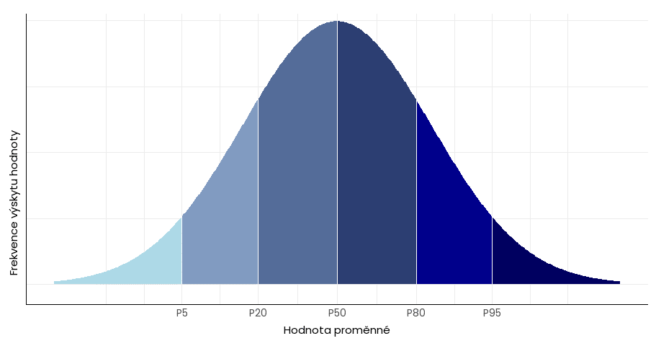
1.4247571485 | 1.1476915752 | #VALUE! | 0.45296073141 | #VALUE! | #VALUE! | #VALUE!
1.5367563844 | 1.3405261638 | #VALUE! | 0.44155086476 | #VALUE! | #VALUE! | #VALUE!
1.4820585677 | 1.4494100515 | #VALUE! | 0.4566130644 | #VALUE! | #VALUE! | #VALUE!
1.5541215642 | 1.3161987497 | #VALUE! | 0.43147037758 | #VALUE! | #VALUE! | #VALUE!
1.5759604189 | 1.1949921302 | #VALUE! | 0.47128127487 | #VALUE! | #VALUE! | #VALUE!
1.4777385277 | 1.2568199969 | #VALUE! | 0.46762606488 | #VALUE! | #VALUE! | #VALUE!
1.5198966421 | 1.3024599589 | #VALUE! | 0.46186717738 | #VALUE! | #VALUE! | #VALUE!
1.5469243172 | 1.2588857456 | #VALUE! | 0.47831022345 | #VALUE! | #VALUE! | #VALUE!
1.614362831 | 1.2588884869 | #VALUE! | 0.40515566192 | #VALUE! | #VALUE! | #VALUE!
1.5038561331 | 1.3224002406 | #VALUE! | 0.4283816049 | #VALUE! | #VALUE! | #VALUE!
1.3714150812 | 1.1631492488 | #VALUE! | 0.40657164639 | #VALUE! | #VALUE! | #VALUE!
1.4611479225 | 1.238619299 | #VALUE! | 0.43036462113 | #VALUE! | #VALUE! | #VALUE!
1.4510344419 | 1.3090366218 | #VALUE! | 0.46605684417 | #VALUE! | #VALUE! | #VALUE!
1.5018638745 | 1.2770198159 | #VALUE! | 0.44534504015 | #VALUE! | #VALUE! | #VALUE! | priemer:
0.046807719106 | 0.098852989442 | #VALUE! | 0.020398165365 | #VALUE! | #VALUE! | #VALUE! | Štandardná odchýlka:
1.4251681721 | 1.1208406104 | #VALUE! | 0.41298785325 | #VALUE! | #VALUE! | #VALUE! | Percentil 5%
1.5772381773 | 1.4346944448 | #VALUE! | 0.47729706819 | #VALUE! | #VALUE! | #VALUE! | Percentil 95%
1.5011648969 | 1.2767627639 | #VALUE! | 0.44500147129 | #VALUE! | #VALUE! | #VALUE! | Percentil 50%
1.5412497368 | 1.3578123947 | #VALUE! | 0.46273657953 | #VALUE! | #VALUE! | #VALUE! | Percentil 80%
 |  |  |  | #VALUE! | #VALUE! |  | priemer percentil 50-80%

BOCENIE PLECHOV+ZVARANIE
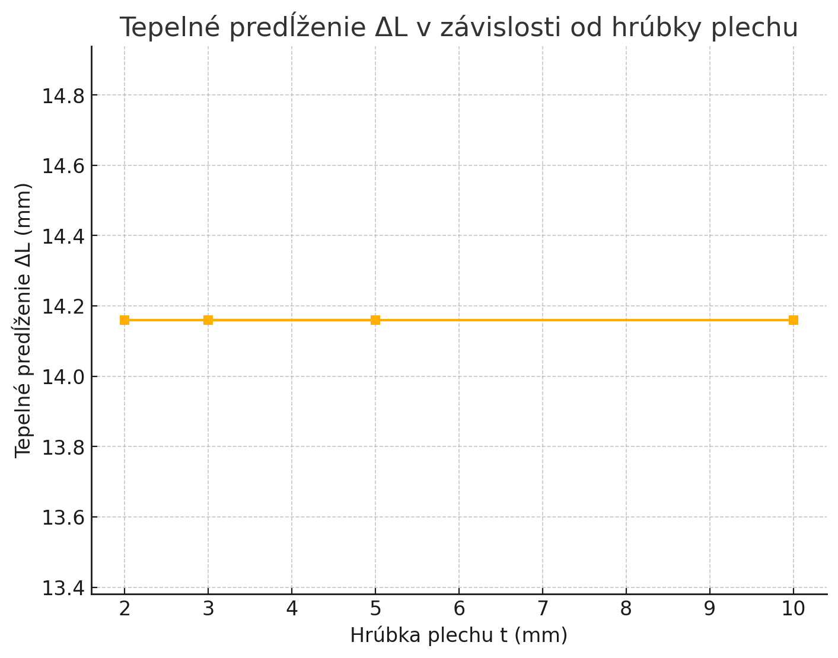
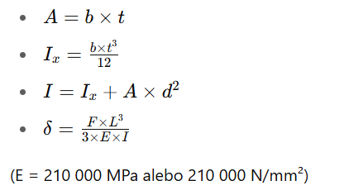
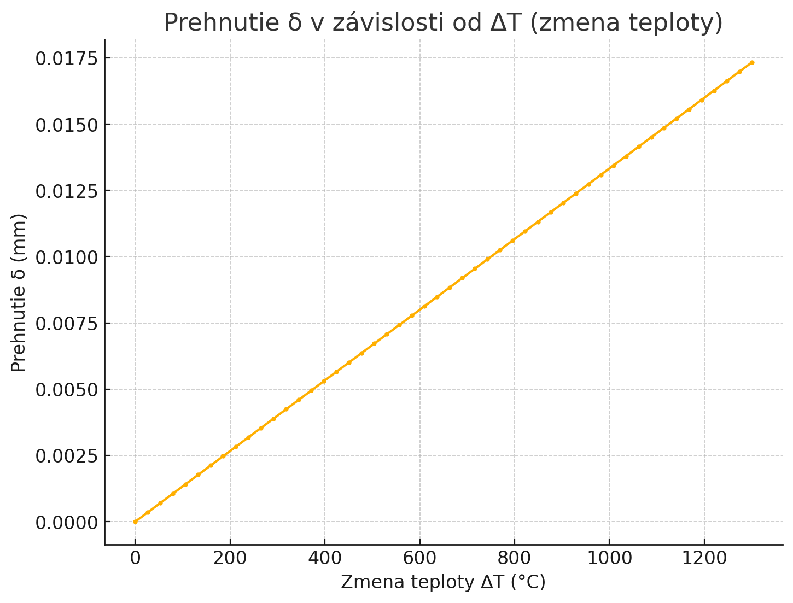
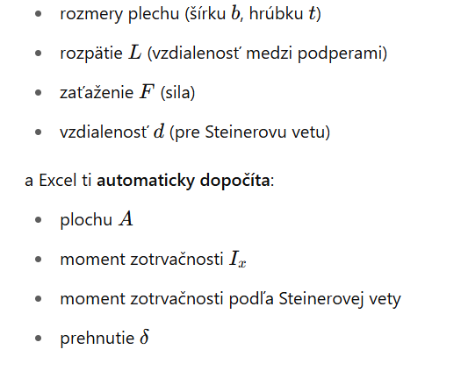
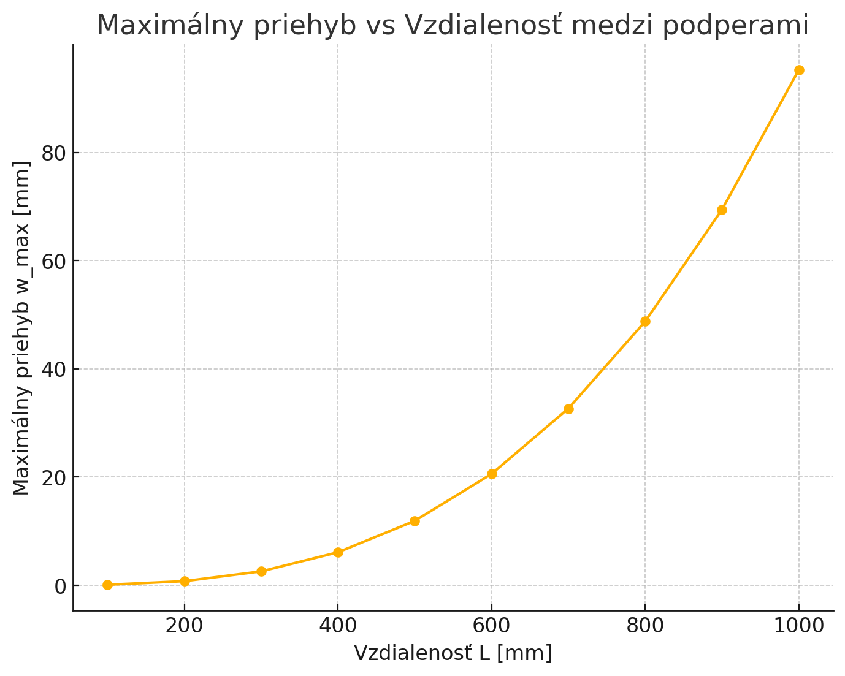
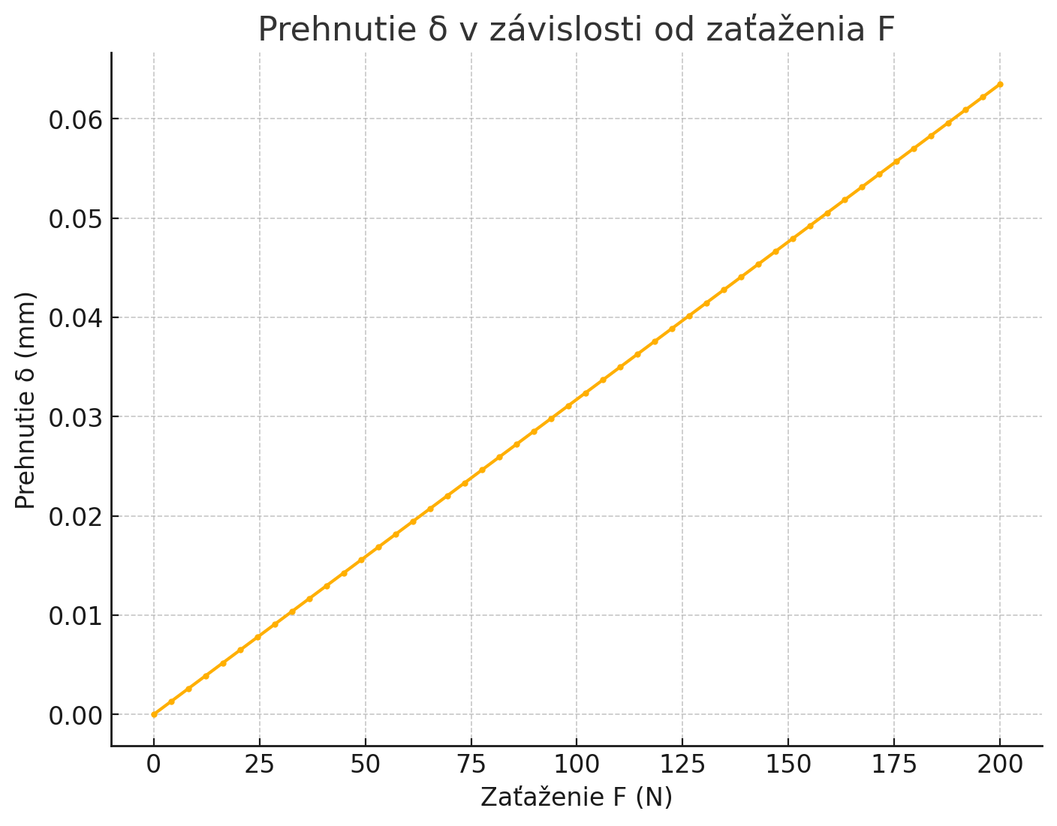
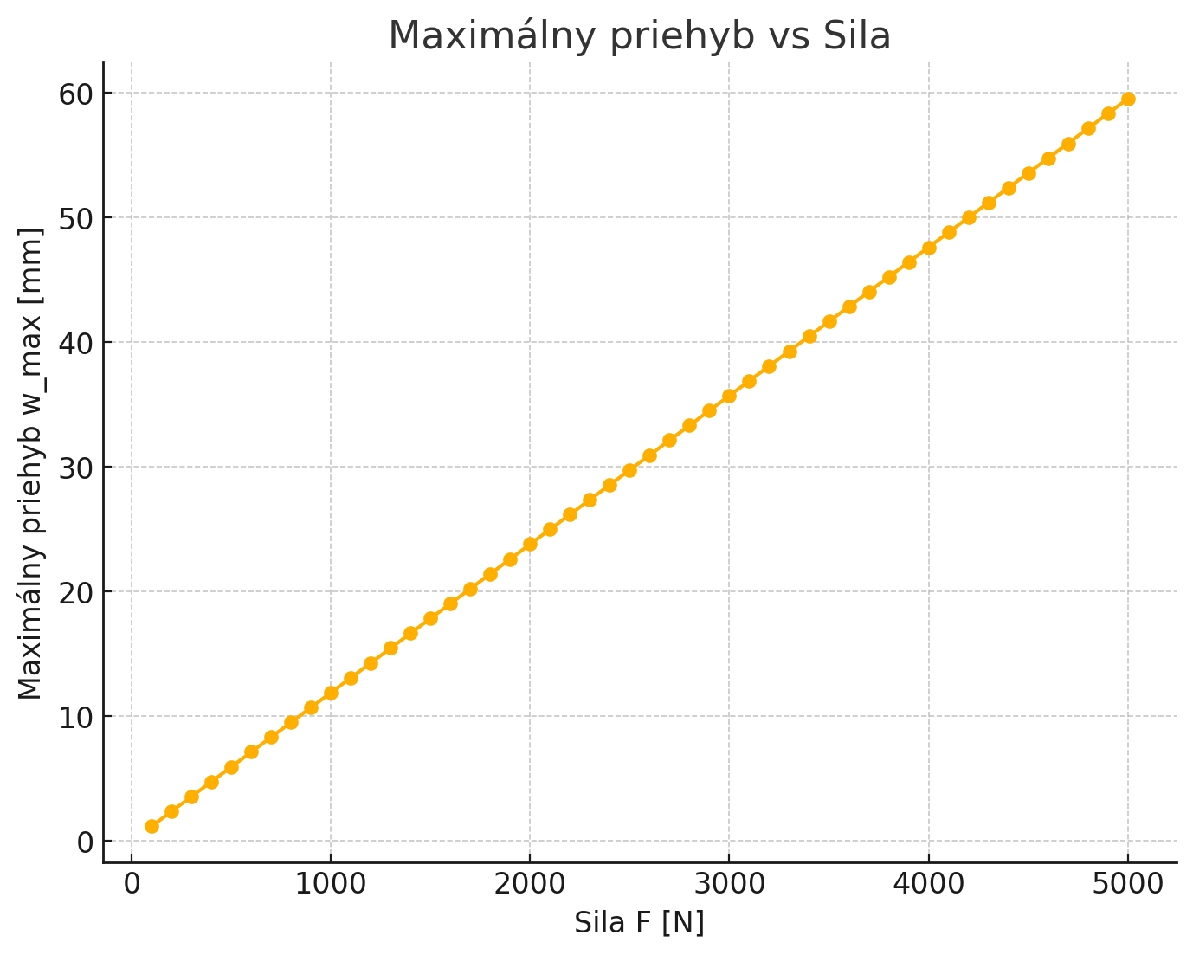
b (mm) | t (mm) | A (mm²) | Ix (mm⁴) | d (mm) vzdialenost od ťažiska | I (Steiner) (mm⁴) | L (mm) | F (N) | δ (mm) | Zaťaženie 𝑞 q (N/mm)
1000 | 0.5 | 500 | 10.42 | 100 | 5000010.42 | 1000 | 100 | 0.031745965609 | 1
500 | 1.5 | 750 | 140.63 | 10 | 75140.63 | 500 | 100 | 0.26405516112 | 1
 |  |  |  |  | 5000010.42 | 1014.16 | 100 | 0.033113720091
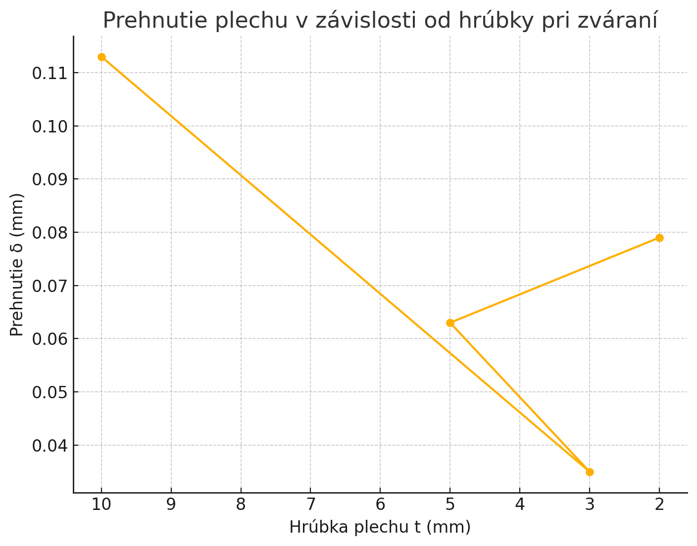
Zmena teploty Δ 𝑇 ΔT [°C] | predĺženie plechu (mm) | súčiniteľ teplotnej rozťažnosti 1/°C |  |  |  |  |  |  |  | Input: |  | Global stiffness:
1180 | 14.16 | 0.000012 |  |  |  |  |  |  |  | Parameter | Value | 0 | 1 | 2 | 3 | 4 | 5 | 6 | 7 | 8 | 9 | 10 | 11
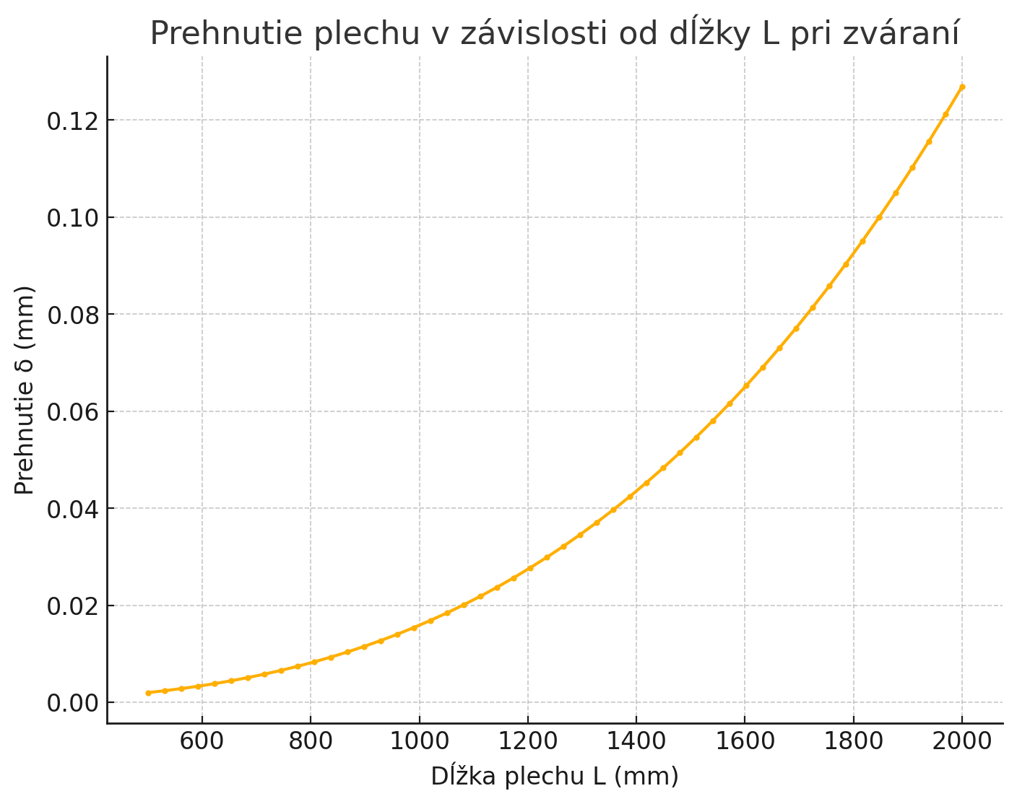
 |  |  |  |  |  |  |  |  |  | L | 1000 | 1E+12 | 2100 | -21 | 2100 | 0 | 0 | 0 | 0 | 0 | 0 | 0 | 0
 |  |  |  |  |  |  |  |  |  | b | 100 | 2100 | 1E+12 | -2100 | 140000 | 0 | 0 | 0 | 0 | 0 | 0 | 0 | 0
 |  |  |  |  |  |  |  |  |  | h | 2 | -21 | -2100 | 42 | 0 | -21 | 2100 | 0 | 0 | 0 | 0 | 0 | 0
 |  |  |  |  |  |  |  |  |  | E | 210000 | 2100 | 140000 | 0 | 560000 | -2100 | 140000 | 0 | 0 | 0 | 0 | 0 | 0
 |  |  |  |  |  |  |  |  |  | q | 1 | 0 | 0 | -21 | -2100 | 42 | 0 | -21 | 2100 | 0 | 0 | 0 | 0
 |  |  |  |  |  |  |  |  |  | Segments | 5 | 0 | 0 | 2100 | 140000 | 0 | 560000 | -2100 | 140000 | 0 | 0 | 0 | 0
 |  |  |  |  |  |  |  |  |  | I | 66.66667 | 0 | 0 | 0 | 0 | -21 | -2100 | 42 | 0 | -21 | 2100 | 0 | 0
 |  |  |  |  |  |  |  |  |  | l | 200 | 0 | 0 | 0 | 0 | 2100 | 140000 | 0 | 560000 | -2100 | 140000 | 0 | 0
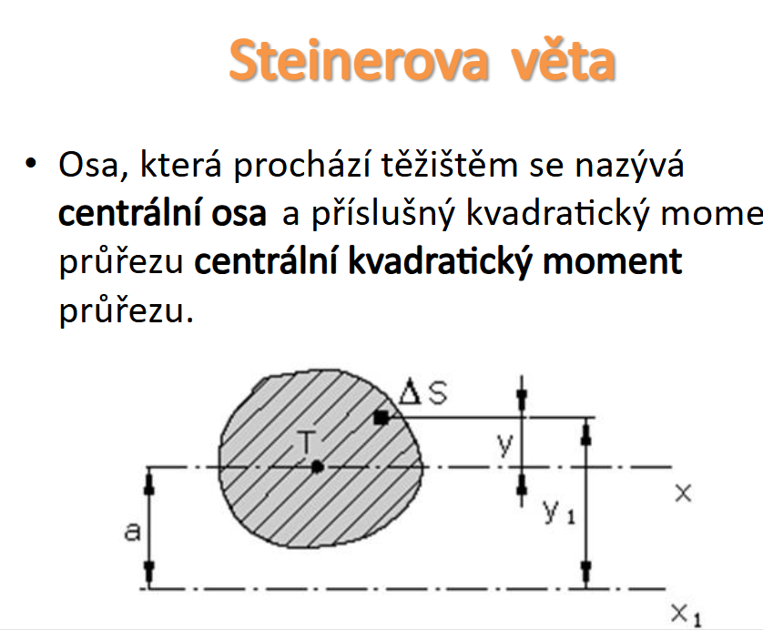
 |  |  |  |  |  |  |  |  |  | ke_value | 1.75 | 0 | 0 | 0 | 0 | 0 | 0 | -21 | -2100 | 42 | 0 | -21 | 2100
 |  |  |  |  |  |  |  |  |  |  |  | 0 | 0 | 0 | 0 | 0 | 0 | 2100 | 140000 | 0 | 560000 | -2100 | 140000
 |  |  |  |  |  |  |  |  |  |  |  | 0 | 0 | 0 | 0 | 0 | 0 | 0 | 0 | -21 | -2100 | 1E+12 | -2100
 |  |  |  |  |  |  |  |  |  |  |  | 0 | 0 | 0 | 0 | 0 | 0 | 0 | 0 | 2100 | 140000 | -2100 | 1E+12

 |  |  |  |  |  |  |  |  |  |  |  |  |  | Force vector: | Force | Results: | Node | X_position [mm] | Displacement w [mm]
 |  |  |  |  |  |  |  |  |  |  |  |  |  |  | 0 |  | 1 | 0 | 4E-10
 |  |  |  |  |  |  |  |  |  |  |  |  |  |  | 0 |  | 2 | 200 | 76.19048899
 |  |  |  |  |  |  |  |  |  |  |  |  |  |  | 200 |  | 3 | 400 | 171.4285906
 |  |  |  |  |  |  |  |  |  |  |  |  |  |  | 0 |  | 4 | 600 | 171.4285906
 |  |  |  |  |  |  |  |  |  |  |  |  |  |  | 200 |  | 5 | 800 | 76.19048899
 |  |  |  |  |  |  |  |  |  |  |  |  |  |  | 0 |  | 6 | 1000 | 4E-10
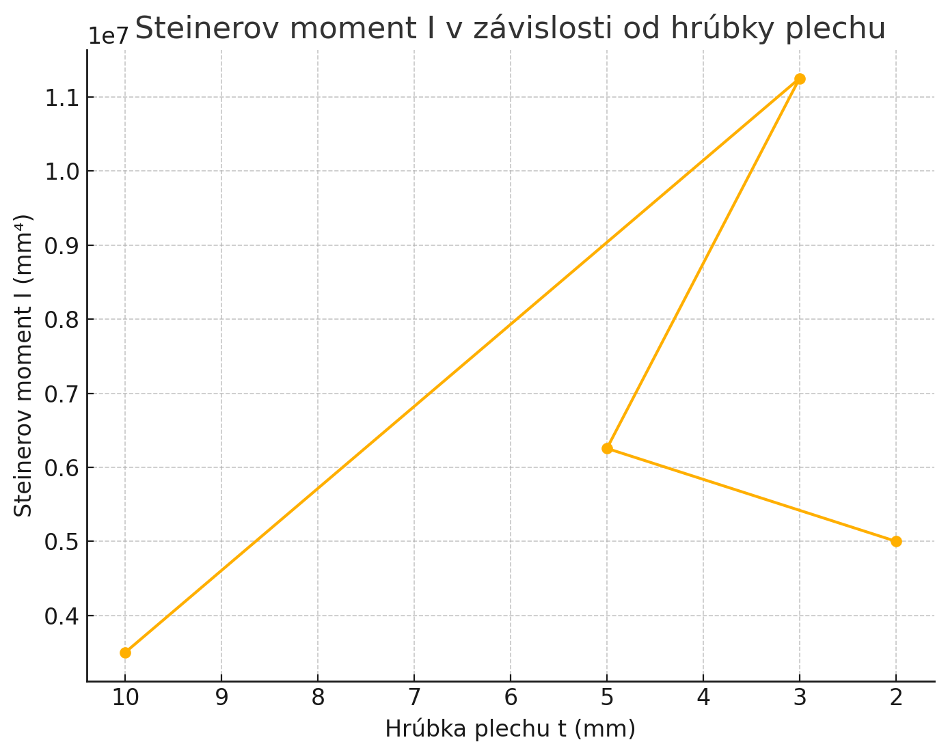
 |  |  |  |  |  |  |  |  |  |  |  |  |  |  | 200
 |  |  |  |  |  |  |  |  |  |  |  |  |  |  | 0
 |  |  |  |  |  |  |  |  |  |  |  |  |  |  | 200
 |  |  |  |  |  |  |  |  |  |  |  |  |  |  | 0
 |  |  |  |  |  |  |  |  |  |  |  |  |  |  | 0
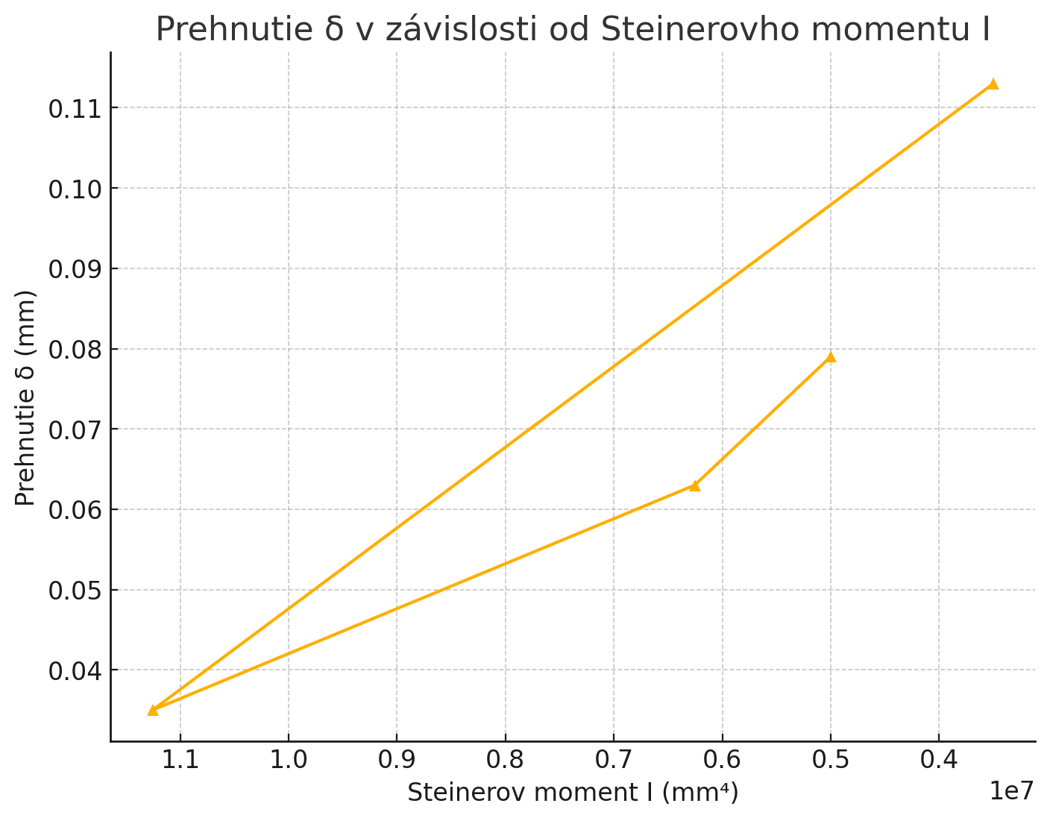
 |  |  |  |  |  |  |  |  |  |  |  |  |  |  | 0

Lisovanie
Výpočet lisovania IPM matíc
Rm | 400 | MPa
d | 8 | mm
A | 50.265482457 | mm2
s | 2 | mm
qeff | 320 | MPa
F | 16 | kN | https://imp.sk/wp-content/uploads/2021/12/imp_sk_lisovacie_prvky_2013.pdf
h | 1.5 | mm
Súčiniteľ trenia: μ | 0.2 | -
Polomer dotyku drážok: | 4 | mm
Strihové napätie (odhad): | 240 | MPa |  | M2 | 2.8
Výpočet odporu proti vytlačeniu (push-out force) | 9047.8 | kN |  | M3 | 3.8
Plocha kontaktu valcového zámku (približne valcový plášť): | 37.7 | mm2 |  | M4 | 5
Výpočet krútiaceho momentu proti pretočeniu (torque-out) | 12.87 | Nm |  | M5 | 6.2
 |  |  |  | M6 | 7.4
 |  |  |  | M8 | 9.5
vzdialenosť od okraja minimálna | 12 | mm
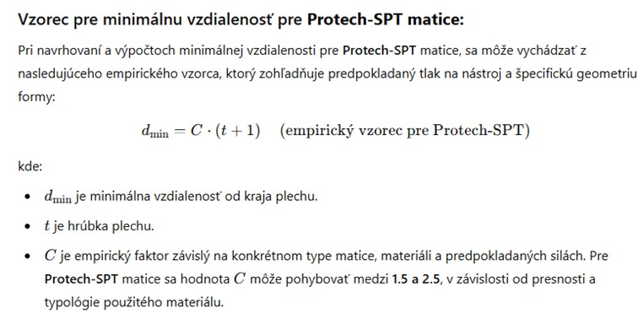

minimalna vzdialenost od okraja podľa ipm matic | 3.67
hrubka plechu | 1.5
c podla ipm | 3

minimalna vzdialenost od okraja podľa protech-spt matic | 5
c podla protech-spt | 2

Výpočet lisovania IPM matíc
Rm | 400 | MPa
d | 8 | mm
A | 50.265482457 | mm2
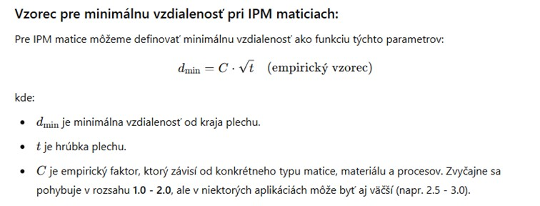
s | 2 | mm
qeff | 320 | MPa
F | 16 | kN | https://imp.sk/wp-content/uploads/2021/12/imp_sk_lisovacie_prvky_2013.pdf
h | 1.5 | mm
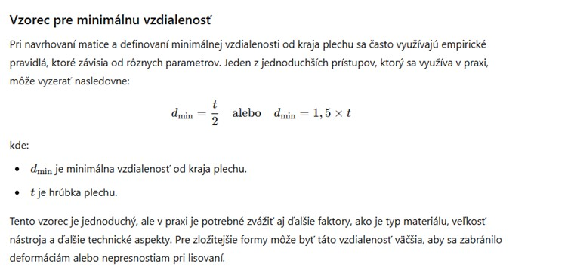
Súčiniteľ trenia: μ | 0.2 | -
Polomer dotyku drážok: | 4 | mm
Strihové napätie (odhad): | 240 | MPa
Výpočet odporu proti vytlačeniu (push-out force) | 9048 | kN
Plocha kontaktu valcového zámku (približne valcový plášť): | 37.7 | mm2
Výpočet krútiaceho momentu proti pretočeniu (torque-out) | 12.8 | Nm

